Unitarias
Pruebas Unitarias
Selección con evidencia: 33 casos (métodos), 66 ejecuciones aprobadas. Solo clientes, usuarios y cuentas.

Responsable: |  | César Abraham López Aguilar

ID | Módulo | Caso de prueba | Clase / método | Datos de entrada | Resultado esperado | Resultado obtenido | Estado | Evidencia / notas
UT-001 | Usuarios | Cambio válido de contraseña | UsuarioServiceTest#cambioDePasswordGuardaBCryptYVerificaPasswordActual | Usuario 7; solicitante 7; actual=Actual123!; nueva=Nueva123! | Guarda un hash BCrypt de Nueva123!, deja de aceptar la anterior y ejecuta flush. | 1 ejecución aprobada; 0 fallos; 0 omitidos; 0.046s. Método visible en la captura. Entradas y aserciones contrastadas con la prueba fuente. | Aprobado | 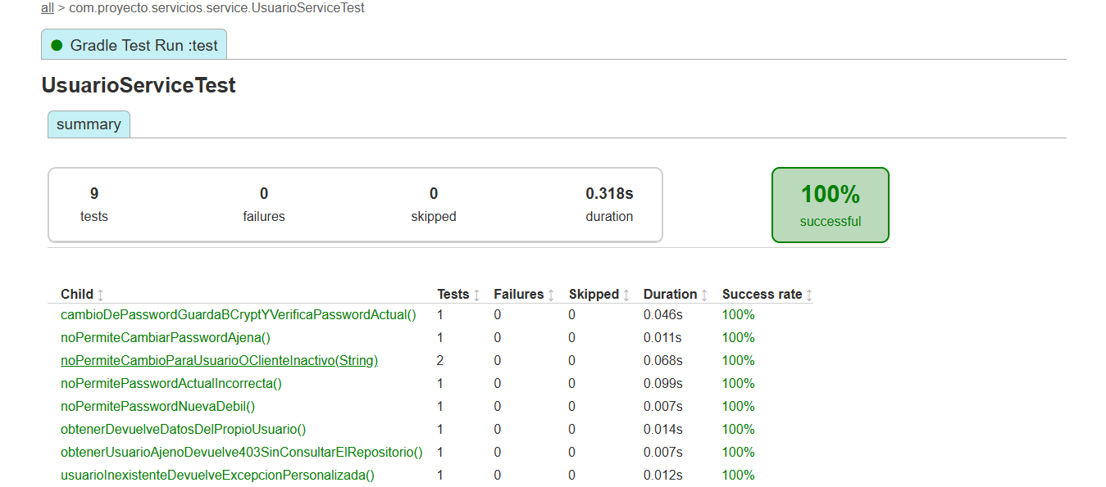 UT-001: cambioDePasswordGuardaBCryptYVerificaPasswordActual. 1 ejecución aprobada, 0.046s. Captura de pantalla 2026-10-08 223933.png
UT-002 | Usuarios | Rechazar cambio de contraseña ajena | UsuarioServiceTest#noPermiteCambiarPasswordAjena | Usuario 7; solicitante 8; contraseñas válidas | Lanza NegocioException con estado 403; no consulta usuarios ni escribe. | 1 ejecución aprobada; 0 fallos; 0 omitidos; 0.011s. Método visible en la captura. Entradas y aserciones contrastadas con la prueba fuente. | Aprobado | UT-002: noPermiteCambiarPasswordAjena. 1 ejecución aprobada, 0.011s. Captura de pantalla 2026-10-08 223933.png
UT-003 | Usuarios | Rechazar contraseña actual incorrecta | UsuarioServiceTest#noPermitePasswordActualIncorrecta | Usuario 7 activo; actual=Incorrecta123!; nueva=Nueva123! | Lanza CredencialesInvalidasException; conserva hash y no ejecuta flush. | 1 ejecución aprobada; 0 fallos; 0 omitidos; 0.099s. Método visible en la captura. Entradas y aserciones contrastadas con la prueba fuente. | Aprobado | UT-003: noPermitePasswordActualIncorrecta. 1 ejecución aprobada, 0.099s. Captura de pantalla 2026-10-08 223933.png
UT-004 | Usuarios | Rechazar nueva contraseña débil | UsuarioServiceTest#noPermitePasswordNuevaDebil | Usuario y solicitante 7; nueva=abcdefgh | Lanza PasswordInvalidaException antes de consultar o escribir. | 1 ejecución aprobada; 0 fallos; 0 omitidos; 0.007s. Método visible en la captura. Entradas y aserciones contrastadas con la prueba fuente. | Aprobado | UT-004: noPermitePasswordNuevaDebil. 1 ejecución aprobada, 0.007s. Captura de pantalla 2026-10-08 223933.png
UT-005 | Usuarios | Rechazar cambio con usuario o cliente inactivo | UsuarioServiceTest#noPermiteCambioParaUsuarioOClienteInactivo | Variantes: usuario inactivo / cliente inactivo; credenciales válidas | Lanza UsuarioInactivoException; conserva hash y no ejecuta flush. | 2 ejecuciones aprobadas; 0 fallos; 0 omitidos; 0.068s. Método visible en la captura. Entradas y aserciones contrastadas con la prueba fuente. | Aprobado | 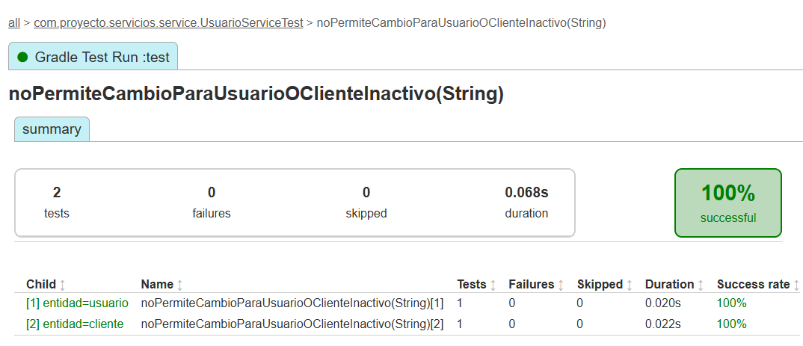 UT-005: noPermiteCambioParaUsuarioOClienteInactivo. 2 ejecuciones aprobadas, 0.068s. Captura de pantalla 2026-10-09 054828.png
UT-006 | Usuarios | Consultar datos del usuario propio | UsuarioServiceTest#obtenerDevuelveDatosDelPropioUsuario | Usuario y solicitante 7; cliente 3; correo ana@example.com | Devuelve id=7, clienteId=3, correo esperado y activo=true. | 1 ejecución aprobada; 0 fallos; 0 omitidos; 0.014s. Método visible en la captura. Entradas y aserciones contrastadas con la prueba fuente. | Aprobado | UT-006: obtenerDevuelveDatosDelPropioUsuario. 1 ejecución aprobada, 0.014s. Captura de pantalla 2026-10-08 223933.png
UT-007 | Usuarios | Rechazar consulta de usuario ajeno | UsuarioServiceTest#obtenerUsuarioAjenoDevuelve403SinConsultarElRepositorio | Usuario 7; solicitante 8 | Lanza NegocioException con 403 sin consultar repositorio. | 1 ejecución aprobada; 0 fallos; 0 omitidos; 0.007s. Método visible en la captura. Entradas y aserciones contrastadas con la prueba fuente. | Aprobado | UT-007: obtenerUsuarioAjenoDevuelve403SinConsultarElRepositorio. 1 ejecución aprobada, 0.007s. Captura de pantalla 2026-10-08 223933.png
UT-008 | Usuarios | Consultar usuario inexistente | UsuarioServiceTest#usuarioInexistenteDevuelveExcepcionPersonalizada | Usuario y solicitante 7; repositorio sin coincidencias | Lanza UsuarioNoEncontradoException. | 1 ejecución aprobada; 0 fallos; 0 omitidos; 0.012s. Método visible en la captura. Entradas y aserciones contrastadas con la prueba fuente. | Aprobado | UT-008: usuarioInexistenteDevuelveExcepcionPersonalizada. 1 ejecución aprobada, 0.012s. Captura de pantalla 2026-10-08 223933.png
UT-009 | Cuentas | Consultar saldo sin cargar entidad | CuentaServiceTest#saldoNoCargaLaEntidadCompleta | Cuenta 000000000000000001; repositorio devuelve saldo 0 | Devuelve BigDecimal.ZERO; no llama findByNumeroCuenta. | 1 ejecución aprobada; 0 fallos; 0 omitidos; 0.007s. Método visible en la captura. Entradas y aserciones contrastadas con la prueba fuente. | Aprobado | 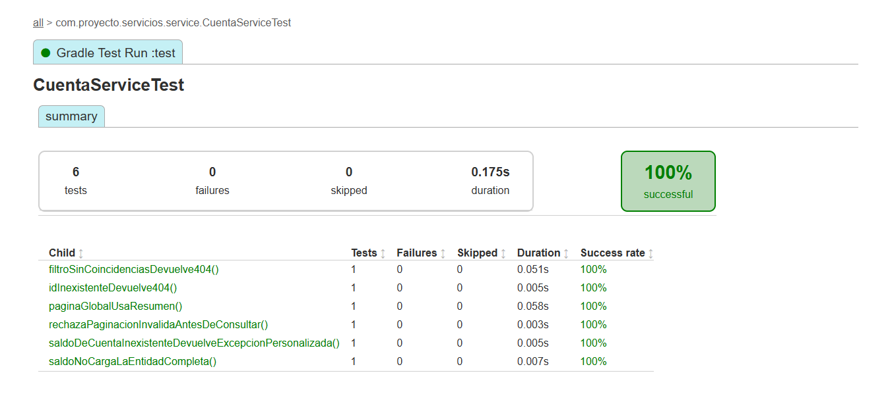 UT-009: saldoNoCargaLaEntidadCompleta. 1 ejecución aprobada, 0.007s. Captura de pantalla 2026-10-08 223919.png
UT-010 | Cuentas | Consultar saldo de cuenta inexistente | CuentaServiceTest#saldoDeCuentaInexistenteDevuelveExcepcionPersonalizada | Número inexistente; consulta de saldo sin coincidencias | Lanza CuentaNoEncontradaException. | 1 ejecución aprobada; 0 fallos; 0 omitidos; 0.005s. Método visible en la captura. Entradas y aserciones contrastadas con la prueba fuente. | Aprobado | UT-010: saldoDeCuentaInexistenteDevuelveExcepcionPersonalizada. 1 ejecución aprobada, 0.005s. Captura de pantalla 2026-10-08 223919.png
UT-011 | Cuentas | Validar límites de paginación | CuentaServiceTest#rechazaPaginacionInvalidaAntesDeConsultar | Variantes: página -1; tamaño 0; tamaño 101 | Lanza ValidacionException para cada variante; no consulta cuentas. | 1 ejecución aprobada; 0 fallos; 0 omitidos; 0.003s. Método visible en la captura. Entradas y aserciones contrastadas con la prueba fuente. | Aprobado | UT-011: rechazaPaginacionInvalidaAntesDeConsultar. 1 ejecución aprobada, 0.003s. Captura de pantalla 2026-10-08 223919.png
UT-012 | Cuentas | Obtener página global de cuentas | CuentaServiceTest#paginaGlobalUsaResumen | Página 2; tamaño 10; 21 elementos; resumen de cuenta 4 | Conserva total=21, página=2 y resumen; usa consultarResumen con paginación. | 1 ejecución aprobada; 0 fallos; 0 omitidos; 0.058s. Método visible en la captura. Entradas y aserciones contrastadas con la prueba fuente. | Aprobado | UT-012: paginaGlobalUsaResumen. 1 ejecución aprobada, 0.058s. Captura de pantalla 2026-10-08 223919.png
UT-013 | Cuentas | Consultar cuentas con filtro sin coincidencias | CuentaServiceTest#filtroSinCoincidenciasDevuelve404 | activa=true; página 0; tamaño 10; repositorio devuelve página vacía | Lanza CuentaNoEncontradaException. | 1 ejecución aprobada; 0 fallos; 0 omitidos; 0.051s. Método visible en la captura. Entradas y aserciones contrastadas con la prueba fuente. | Aprobado | UT-013: filtroSinCoincidenciasDevuelve404. 1 ejecución aprobada, 0.051s. Captura de pantalla 2026-10-08 223919.png
UT-014 | Cuentas | Consultar cuenta por ID inexistente | CuentaServiceTest#idInexistenteDevuelve404 | ID 123; repositorio devuelve Optional.empty | Lanza CuentaNoEncontradaException. | 1 ejecución aprobada; 0 fallos; 0 omitidos; 0.005s. Método visible en la captura. Entradas y aserciones contrastadas con la prueba fuente. | Aprobado | UT-014: idInexistenteDevuelve404. 1 ejecución aprobada, 0.005s. Captura de pantalla 2026-10-08 223919.png
UT-015 | Clientes | Actualizar cliente y conservar campos omitidos | ClientePatchTest#modificaLasCuatroCategoriasYConservaCamposOmitidos | Cliente 7; nombre Luisa; móvil 5598765432; calle Insurgentes; empresa Nueva empresa; ingreso 15000 | Actualiza datos personales, contacto, domicilio y laborales; conserva apellidos, CP, CURP, RFC y cuenta; ejecuta flush. | 1 ejecución aprobada; 0 fallos; 0 omitidos; 0.137s. Método visible en la captura. Entradas y aserciones contrastadas con la prueba fuente. | Aprobado | 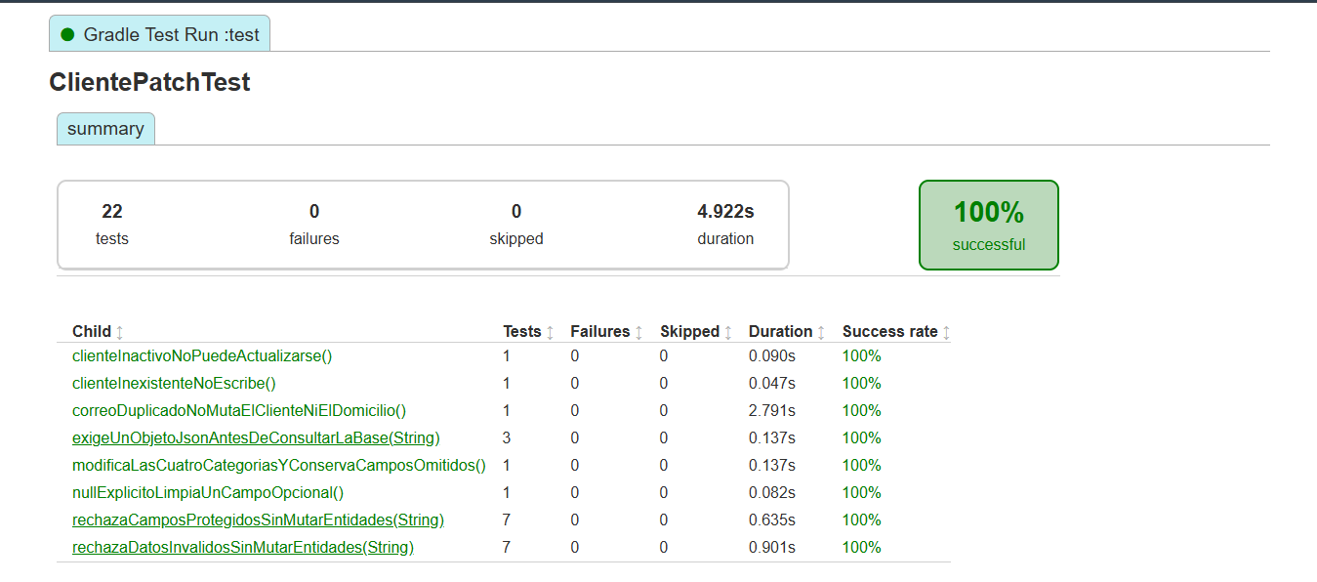 UT-015: modificaLasCuatroCategoriasYConservaCamposOmitidos. 1 ejecución aprobada, 0.137s. Captura de pantalla 2026-10-08 223825.png
UT-016 | Clientes | Rechazar campos protegidos en PATCH | ClientePatchTest#rechazaCamposProtegidosSinMutarEntidades | Variantes: curp, rfc, numeroCuenta, cuentas, activo, rol, password | Lanza ValidacionException; cliente y domicilio sin cambios; no ejecuta flush. | 7 ejecuciones aprobadas; 0 fallos; 0 omitidos; 0.635s. Método visible en la captura. Entradas y aserciones contrastadas con la prueba fuente. | Aprobado | 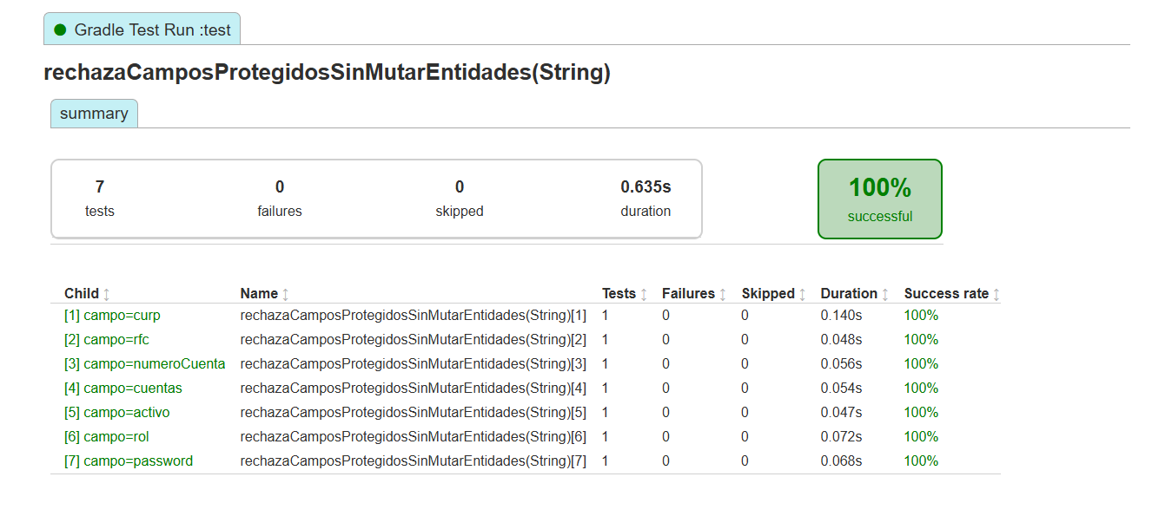 UT-016: rechazaCamposProtegidosSinMutarEntidades. 7 ejecuciones aprobadas, 0.635s. Captura de pantalla 2026-10-08 223850.png
UT-017 | Clientes | Rechazar datos inválidos en PATCH | ClientePatchTest#rechazaDatosInvalidosSinMutarEntidades | Variantes: nombre null; móvil 123; CP 123; domicilio.id=8; sexo inválido; fecha futura; ingreso 0 | Lanza ValidacionException; conserva cliente y domicilio; no ejecuta flush. | 7 ejecuciones aprobadas; 0 fallos; 0 omitidos; 0.901s. Método visible en la captura. Entradas y aserciones contrastadas con la prueba fuente. | Aprobado | 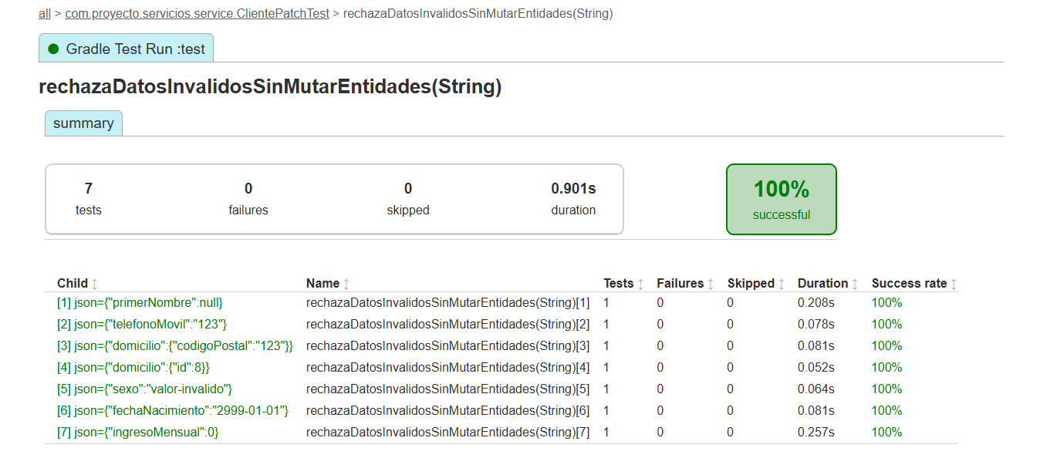 UT-017: rechazaDatosInvalidosSinMutarEntidades. 7 ejecuciones aprobadas, 0.901s. Captura de pantalla 2026-10-08 223903.png
UT-018 | Clientes | Rechazar PATCH con JSON que no sea objeto | ClientePatchTest#exigeUnObjetoJsonAntesDeConsultarLaBase | Variantes: [], null, "texto" | Lanza ValidacionException antes de consultar repositorios o EntityManager. | 3 ejecuciones aprobadas; 0 fallos; 0 omitidos; 0.137s. Método visible en la captura. Entradas y aserciones contrastadas con la prueba fuente. | Aprobado | 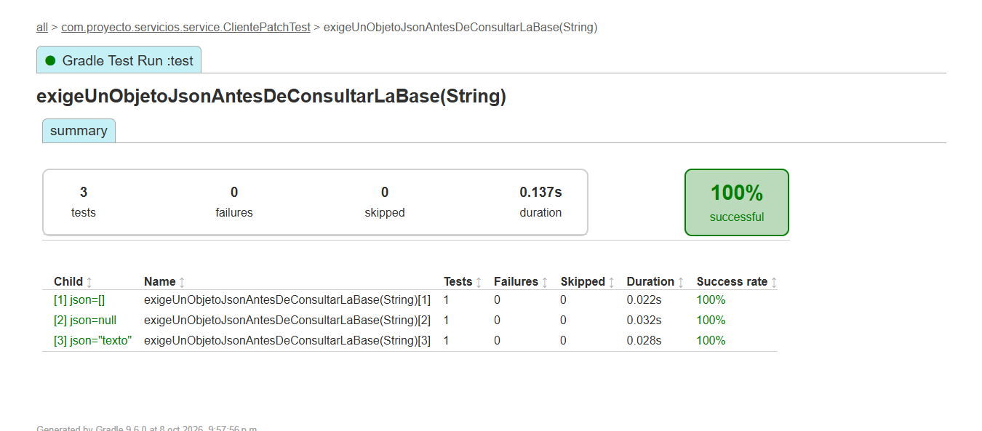 UT-018: exigeUnObjetoJsonAntesDeConsultarLaBase. 3 ejecuciones aprobadas, 0.137s. Captura de pantalla 2026-10-08 223837.png
UT-019 | Clientes | Limpiar campo opcional con null | ClientePatchTest#nullExplicitoLimpiaUnCampoOpcional | Cliente 7; PATCH {"segundoNombre":null} | segundoNombre queda null; primerNombre sigue Ana; ejecuta flush. | 1 ejecución aprobada; 0 fallos; 0 omitidos; 0.082s. Método visible en la captura. Entradas y aserciones contrastadas con la prueba fuente. | Aprobado | UT-019: nullExplicitoLimpiaUnCampoOpcional. 1 ejecución aprobada, 0.082s. Captura de pantalla 2026-10-08 223825.png
UT-020 | Clientes | Actualizar cliente inexistente | ClientePatchTest#clienteInexistenteNoEscribe | Cliente 7 no encontrado; PATCH empresa=Nueva | Lanza ClienteNoEncontradoException; no interactúa con domicilio, cuenta, usuario ni EntityManager. | 1 ejecución aprobada; 0 fallos; 0 omitidos; 0.047s. Método visible en la captura. Entradas y aserciones contrastadas con la prueba fuente. | Aprobado | UT-020: clienteInexistenteNoEscribe. 1 ejecución aprobada, 0.047s. Captura de pantalla 2026-10-08 223825.png
UT-021 | Clientes | Rechazar actualización de cliente inactivo | ClientePatchTest#clienteInactivoNoPuedeActualizarse | Cliente 7 inactivo; PATCH empresa=Nueva | Lanza NegocioException con 409; conserva empresa y no ejecuta flush. | 1 ejecución aprobada; 0 fallos; 0 omitidos; 0.090s. Método visible en la captura. Entradas y aserciones contrastadas con la prueba fuente. | Aprobado | UT-021: clienteInactivoNoPuedeActualizarse. 1 ejecución aprobada, 0.090s. Captura de pantalla 2026-10-08 223825.png
UT-022 | Clientes | Rechazar correo duplicado en PATCH | ClientePatchTest#correoDuplicadoNoMutaElClienteNiElDomicilio | Cliente 7; otro cliente usa otra@example.com | Lanza CorreoDuplicadoException; conserva ana@example.com; no ejecuta flush. | 1 ejecución aprobada; 0 fallos; 0 omitidos; 2.791s. Método visible en la captura. Entradas y aserciones contrastadas con la prueba fuente. | Aprobado | UT-022: correoDuplicadoNoMutaElClienteNiElDomicilio. 1 ejecución aprobada, 2.791s. Captura de pantalla 2026-10-08 223825.png
UT-023 | Clientes | Rechazar PUT en colección de clientes | ClienteControllerTest#putEnColeccionDevuelve405ConMetodosPermitidos | MockMvc standalone: PUT /clientes; body {} | HTTP 405; cabecera Allow; codigo=1; mensaje indica PATCH /clientes/{id}; no llama servicio. | 1 ejecución aprobada; 0 fallos; 0 omitidos; 0.336s. Método visible en la captura. Entradas y aserciones contrastadas con la prueba fuente. | Aprobado | 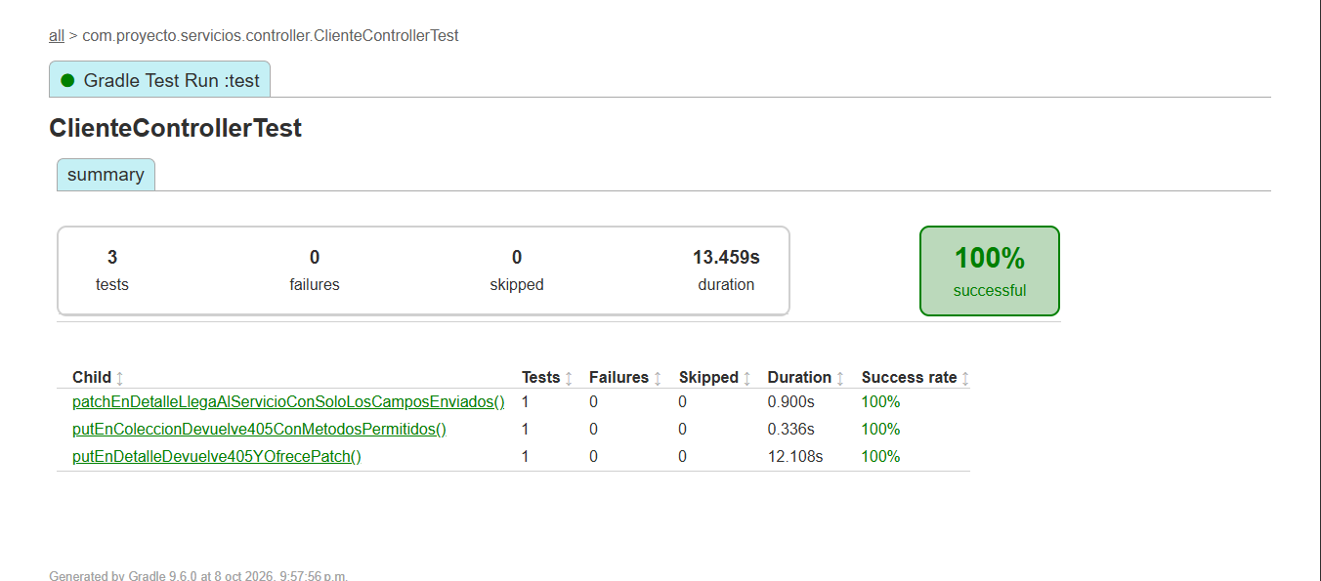 UT-023: putEnColeccionDevuelve405ConMetodosPermitidos. 1 ejecución aprobada, 0.336s. Captura de pantalla 2026-10-08 223800.png
UT-024 | Clientes | Enviar únicamente campos de PATCH al servicio | ClienteControllerTest#patchEnDetalleLlegaAlServicioConSoloLosCamposEnviados | MockMvc standalone: PATCH /clientes/7; teléfono 5512345678 | HTTP 200 con id=7 y teléfono esperado; servicio recibe JSON de un solo campo. | 1 ejecución aprobada; 0 fallos; 0 omitidos; 0.900s. Método visible en la captura. Entradas y aserciones contrastadas con la prueba fuente. | Aprobado | UT-024: patchEnDetalleLlegaAlServicioConSoloLosCamposEnviados. 1 ejecución aprobada, 0.900s. Captura de pantalla 2026-10-08 223800.png
UT-025 | Clientes | Rechazar PUT en detalle de cliente | ClienteControllerTest#putEnDetalleDevuelve405YOfrecePatch | MockMvc standalone: PUT /clientes/7; body {} | HTTP 405; Allow incluye PATCH; no llama servicio. | 1 ejecución aprobada; 0 fallos; 0 omitidos; 12.108s. Método visible en la captura. Entradas y aserciones contrastadas con la prueba fuente. | Aprobado | UT-025: putEnDetalleDevuelve405YOfrecePatch. 1 ejecución aprobada, 12.108s. Captura de pantalla 2026-10-08 223800.png
UT-026 | Clientes | Aceptar opcionales omitidos y ceros iniciales | ClienteValidationTest#aceptaOpcionalesOmitidosNacionalidadLibreYCerosIniciales | Registro válido; nacionalidad Argentina; móvil 0123456789; CP 06000; opcionales omitidos | Sin violaciones Bean Validation; conserva nacionalidad, móvil y CP como texto. | 1 ejecución aprobada; 0 fallos; 0 omitidos; 0.202s. Método visible en la captura. Entradas y aserciones contrastadas con la prueba fuente. | Aprobado | 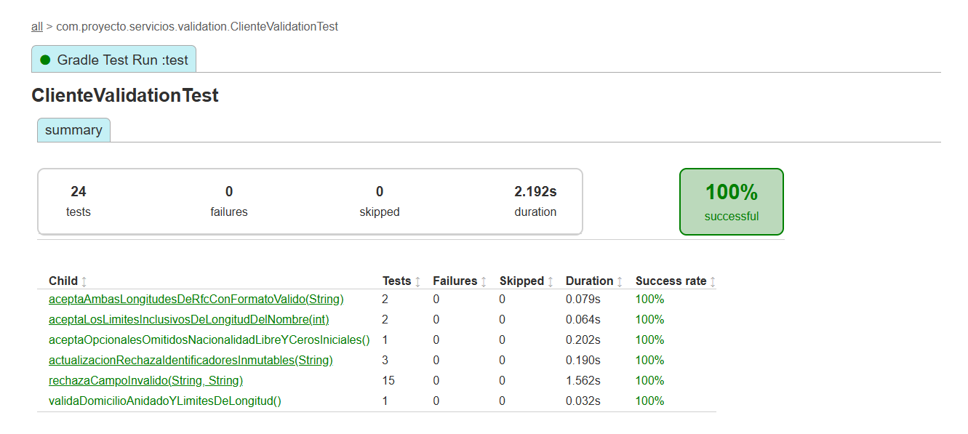 UT-026: aceptaOpcionalesOmitidosNacionalidadLibreYCerosIniciales. 1 ejecución aprobada, 0.202s. Captura de pantalla 2026-10-08 223948.png
UT-027 | Clientes | Rechazar campos inválidos del registro | ClienteValidationTest#rechazaCampoInvalido | 15 variantes del CsvSource: nombres, CURP, RFC, correo, teléfonos, nacionalidad, ingreso y fecha futura | Cada variante produce una violación en el campo modificado. | 15 ejecuciones aprobadas; 0 fallos; 0 omitidos; 1.562s. Método visible en la captura. Entradas y aserciones contrastadas con la prueba fuente. | Aprobado | 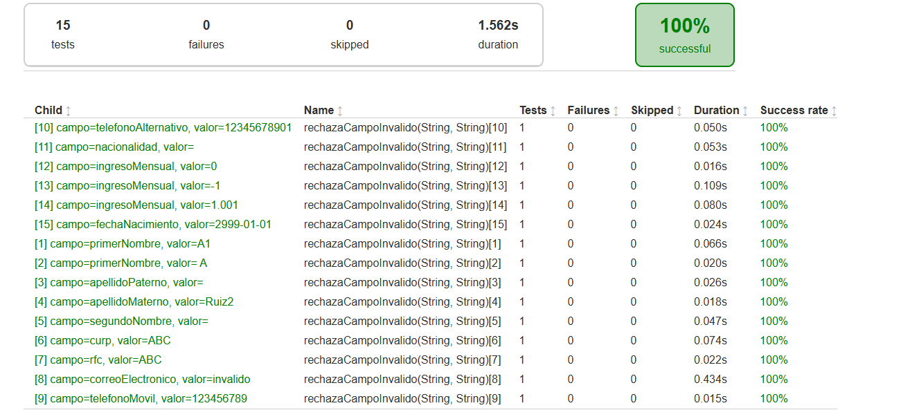 UT-027: rechazaCampoInvalido. 15 ejecuciones aprobadas, 1.562s. Captura de pantalla 2026-10-08 224100.png
UT-028 | Clientes | Validar domicilio y límites de longitud | ClienteValidationTest#validaDomicilioAnidadoYLimitesDeLongitud | Nombre de 51 caracteres; correo >100 caracteres; CP 6000 | Violaciones en primerNombre, correoElectronico y domicilio.codigoPostal. | 1 ejecución aprobada; 0 fallos; 0 omitidos; 0.032s. Método visible en la captura. Entradas y aserciones contrastadas con la prueba fuente. | Aprobado | UT-028: validaDomicilioAnidadoYLimitesDeLongitud. 1 ejecución aprobada, 0.032s. Captura de pantalla 2026-10-08 223948.png
UT-029 | Clientes | Rechazar identificadores en DTO de actualización | ClienteValidationTest#actualizacionRechazaIdentificadoresInmutables | Variantes: curp, rfc, numeroCuenta agregados al JSON de actualización | La deserialización a ClienteActualizacionRequest lanza JsonProcessingException. | 3 ejecuciones aprobadas; 0 fallos; 0 omitidos; 0.190s. Método visible en la captura. Entradas y aserciones contrastadas con la prueba fuente. | Aprobado | 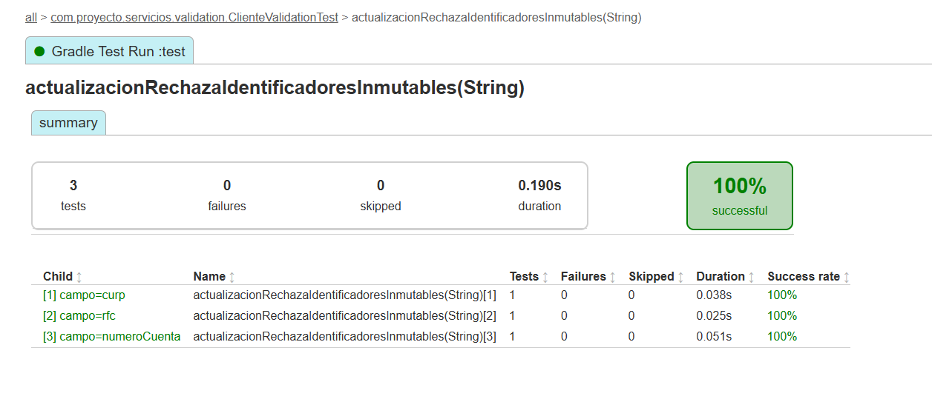 UT-029: actualizacionRechazaIdentificadoresInmutables. 3 ejecuciones aprobadas, 0.190s. Captura de pantalla 2026-10-08 224024.png
UT-030 | Clientes | Aceptar RFC de 12 y 13 caracteres | ClienteValidationTest#aceptaAmbasLongitudesDeRfcConFormatoValido | RFC ABC900101AB1 / PERA900101AB1 en registro válido | Sin violaciones Bean Validation en ambas variantes. | 2 ejecuciones aprobadas; 0 fallos; 0 omitidos; 0.079s. Método visible en la captura. Entradas y aserciones contrastadas con la prueba fuente. | Aprobado | 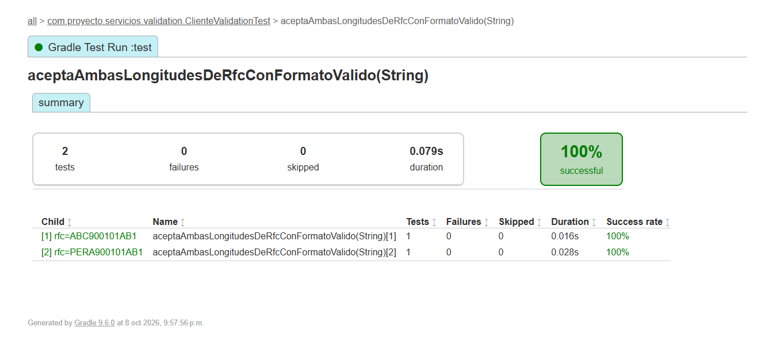 UT-030: aceptaAmbasLongitudesDeRfcConFormatoValido. 2 ejecuciones aprobadas, 0.079s. Captura de pantalla 2026-10-08 223954.png
UT-031 | Clientes | Aceptar límites de longitud del nombre | ClienteValidationTest#aceptaLosLimitesInclusivosDeLongitudDelNombre | Nombre válido de 2 / 50 caracteres | Sin violaciones Bean Validation en ambas variantes. | 2 ejecuciones aprobadas; 0 fallos; 0 omitidos; 0.064s. Método visible en la captura. Entradas y aserciones contrastadas con la prueba fuente. | Aprobado | 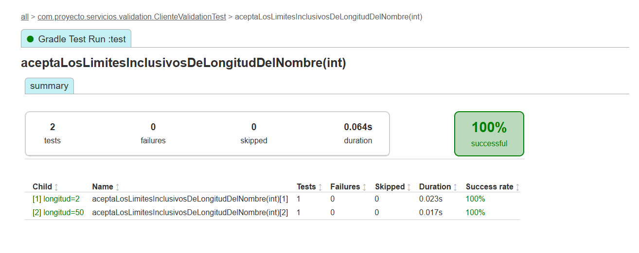 UT-031: aceptaLosLimitesInclusivosDeLongitudDelNombre. 2 ejecuciones aprobadas, 0.064s. Captura de pantalla 2026-10-08 224008.png
UT-036 | Clientes | Serializar detalle sin credenciales | RespuestaPrivacidadTest#detalleIncluyeDatosCompletosSinCredenciales | Cliente con ingreso 12000, empresa privada y cuenta de saldo 999; usuario con hash | Conserva datos de detalle y número con ceros; excluye password/passwordHash y hash del usuario anidado. | 1 ejecución aprobada; 0 fallos; 0 omitidos; 0.093s. Método visible en la captura. Entradas y aserciones contrastadas con la prueba fuente. | Aprobado | 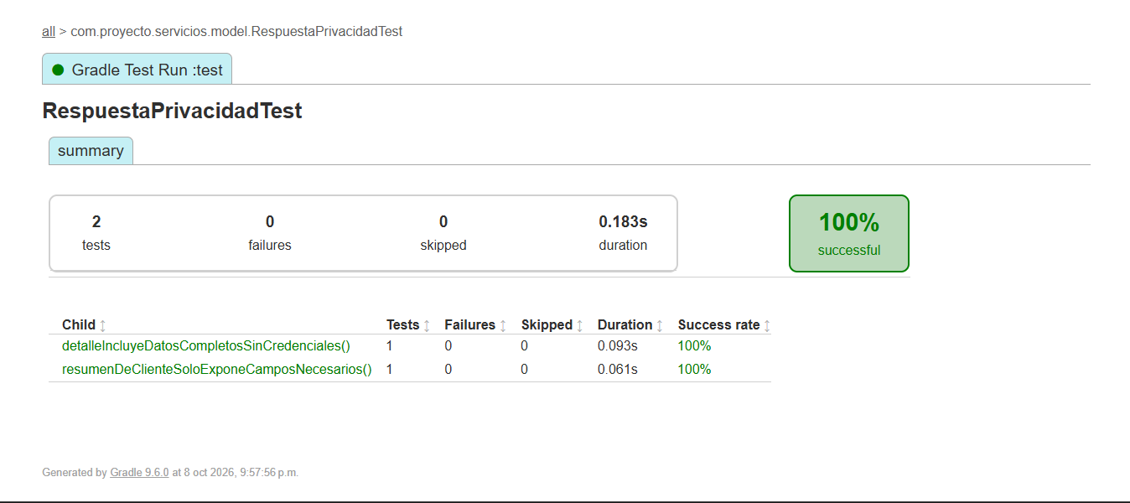 UT-036: detalleIncluyeDatosCompletosSinCredenciales. 1 ejecución aprobada, 0.093s. Captura de pantalla 2026-10-08 223810.png
UT-037 | Clientes | Serializar resumen mínimo de cliente | RespuestaPrivacidadTest#resumenDeClienteSoloExponeCamposNecesarios | ClienteResumenResponse: id=1, nombre Ana, apellidos, activo=true | JSON con 7 campos; excluye CURP, RFC, correo, teléfono, nacimiento, domicilio y cuentas. | 1 ejecución aprobada; 0 fallos; 0 omitidos; 0.061s. Método visible en la captura. Entradas y aserciones contrastadas con la prueba fuente. | Aprobado | UT-037: resumenDeClienteSoloExponeCamposNecesarios. 1 ejecución aprobada, 0.061s. Captura de pantalla 2026-10-08 223810.png

Lectura del estado |  | 33 métodos conservados, 66 ejecuciones, 0 fallos y 0 omitidos. El reporte completo contiene 76 ejecuciones. Las capturas de clase respaldan los métodos visibles de sus filas; las variantes parametrizadas se agrupan por método.
Ejecución |  | Se excluyeron UT-032 a UT-035: el resumen global solo muestra el total de PasswordValidatorTest y no sus métodos. También se excluyeron las seis propuestas UT-038 a UT-043 sin ejecución. Se usó 224100 para UT-027: la variante 15 muestra 0.024 s, coincidente con el reporte; 224041 muestra 0.044 s.
Fuentes |  | Fuentes: capturas de Pantallas Test y pruebas Java de clientes, usuarios y cuentas. Tipo: pruebas unitarias de servicios, validación y serialización; UT-023 a UT-025 usan MockMvc standalone con servicio simulado. Resultados históricos del 08/10/2026; no se reejecutaron pruebas.

Manuales-Automatizadas
Pruebas automatizadas de API
Selección con respuesta capturada: 37 casos, 93 validaciones aprobadas. Ejecución completa: 216 aprobadas, 0 fallos; 09/10/2026.

Responsable: |  | César Abraham López Aguilar

ID | Módulo | Caso de prueba | Método HTTP | Endpoint | Cuerpo de petición (JSON) | Resultado esperado | Resultado obtenido | Modalidad | Estado | Evidencia / notas
API-001 | Clientes | Registro válido | POST | http://localhost:8080/clientes | { "primerNombre": "Ana", "segundoNombre": "Luis", "apellidoPaterno": "Perez", "apellidoMaterno": "Ruiz", "fechaNacimiento": "1990-01-01", "curp": "YAMD900101HDFRZN65", "rfc": "YAMD900101484", "sexo": "Masculino", "nacionalidad": "Mexicana", "estadoCivil": "Soltero", "correoElectronico": "qa.9a0ced7e69484419b43bea9dae2a6104@example.com", "telefonoMovil": "5512345678", "ocupacion": "Programador", "empresa": "Pruebas API", "ingresoMensual": 1500, "domicilio": { "calle": "Reforma", "numeroExterior": "10", "colonia": "Centro", "municipio": "Cuauhtemoc", "estado": "Ciudad de Mexico", "codigoPostal": "06000", "pais": "Mexico" }, "password": "Prueba123!" } | HTTP 201; registro de cliente con usuario y cuenta activa, saldo inicial 0, sin credenciales expuestas. | HTTP 201; 2282 ms. 2 validaciones aprobadas, 0 fallos. API-001 | Registro válido: HTTP 201 API-001 | Registro válido / cliente, usuario y cuenta Respuesta visible: cliente id=3, nombre Ana Luis Perez Ruiz, activo=true. | Automatizada (Postman Runner) | Aprobado | 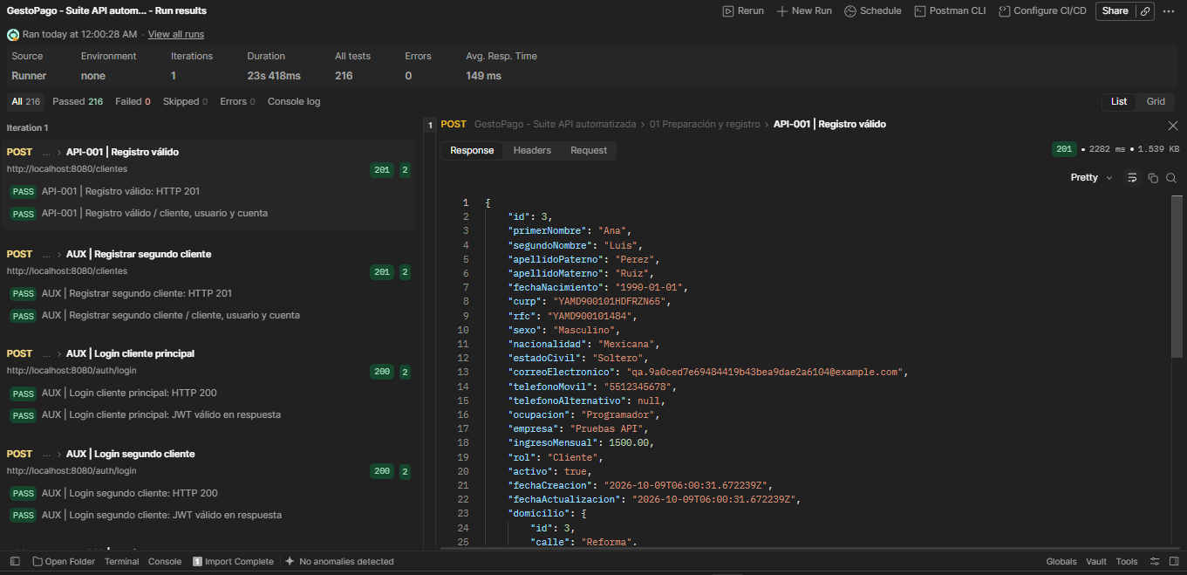 API-001: respuesta HTTP 201. JSON transcrito de Request. Campos fuera del área visible completados desde la colección local (password=Prueba123!, salvo API-010). Captura de pantalla 2026-10-09 001319.png
API-002 | Clientes | Duplicado: curp | POST | http://localhost:8080/clientes | { "primerNombre": "Ana", "segundoNombre": "Luis", "apellidoPaterno": "Perez", "apellidoMaterno": "Ruiz", "fechaNacimiento": "1990-01-01", "curp": "YAMD900101HDFRZN65", "rfc": "{{rfc_unico}}", "sexo": "Masculino", "nacionalidad": "Mexicana", "estadoCivil": "Soltero", "correoElectronico": "{{correo_unico}}", "telefonoMovil": "5512345678", "ocupacion": "Programador", "empresa": "Pruebas API", "ingresoMensual": 1500, "domicilio": { "calle": "Reforma", "numeroExterior": "10", "colonia": "Centro", "municipio": "Cuauhtemoc", "estado": "Ciudad de Mexico", "codigoPostal": "06000", "pais": "Mexico" }, "password": "Prueba123!" } | HTTP 409; codigo=1; duplicado rechazado y sin registro parcial. | HTTP 409; 33 ms. 3 validaciones aprobadas, 0 fallos. API-002 | Duplicado: curp: HTTP 409 API-002 | Duplicado: curp: error API API-002 | Duplicado: curp / verificación posterior Respuesta: { "codigo": 1, "mensaje": "CURP duplicada" } | Automatizada (Postman Runner) | Aprobado | 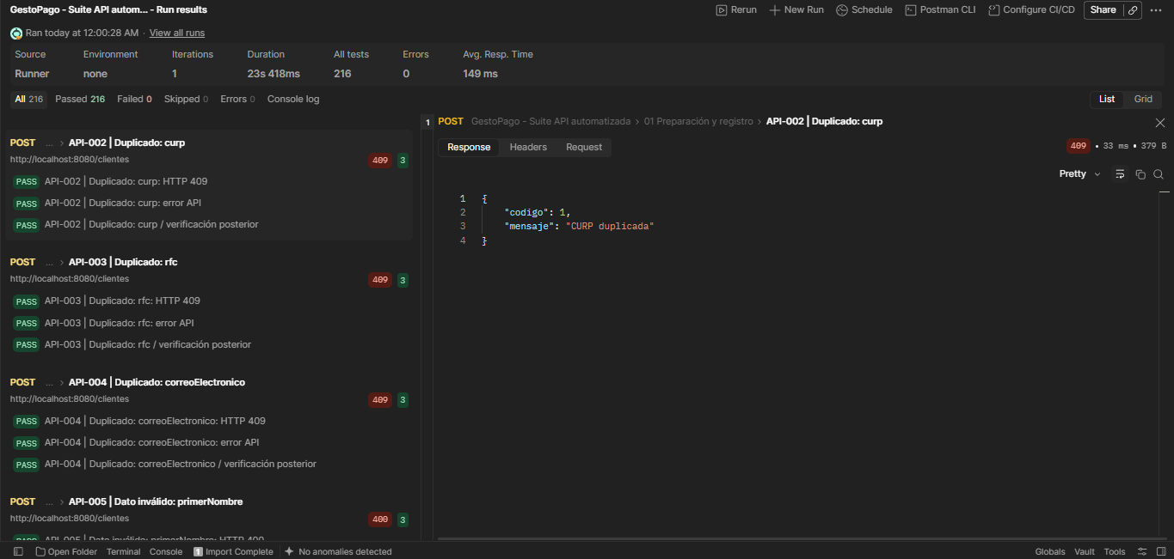 API-002: respuesta HTTP 409. Plantilla JSON de la colección local. Los identificadores nuevos no aparecen en las capturas ni en el export del Runner; {{...}} representa esos valores dinámicos. Captura de pantalla 2026-10-09 001451.png
API-003 | Clientes | Duplicado: rfc | POST | http://localhost:8080/clientes | { "primerNombre": "Ana", "segundoNombre": "Luis", "apellidoPaterno": "Perez", "apellidoMaterno": "Ruiz", "fechaNacimiento": "1990-01-01", "curp": "{{curp_unica}}", "rfc": "YAMD900101484", "sexo": "Masculino", "nacionalidad": "Mexicana", "estadoCivil": "Soltero", "correoElectronico": "{{correo_unico}}", "telefonoMovil": "5512345678", "ocupacion": "Programador", "empresa": "Pruebas API", "ingresoMensual": 1500, "domicilio": { "calle": "Reforma", "numeroExterior": "10", "colonia": "Centro", "municipio": "Cuauhtemoc", "estado": "Ciudad de Mexico", "codigoPostal": "06000", "pais": "Mexico" }, "password": "Prueba123!" } | HTTP 409; codigo=1; duplicado rechazado y sin registro parcial. | HTTP 409; 36 ms. 3 validaciones aprobadas, 0 fallos. API-003 | Duplicado: rfc: HTTP 409 API-003 | Duplicado: rfc: error API API-003 | Duplicado: rfc / verificación posterior Respuesta: { "codigo": 1, "mensaje": "RFC duplicado" } | Automatizada (Postman Runner) | Aprobado | 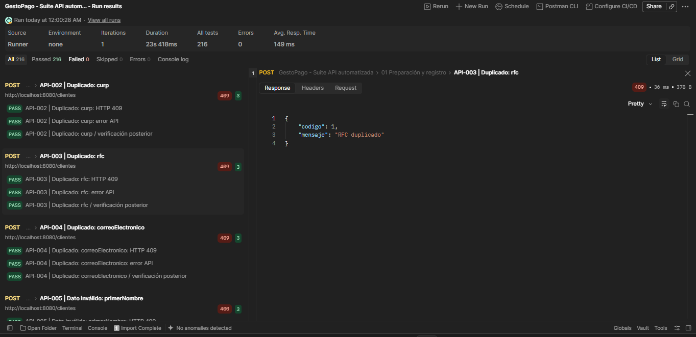 API-003: respuesta HTTP 409. Plantilla JSON de la colección local. Los identificadores nuevos no aparecen en las capturas ni en el export del Runner; {{...}} representa esos valores dinámicos. Captura de pantalla 2026-10-09 001458.png
API-004 | Clientes | Duplicado: correoElectronico | POST | http://localhost:8080/clientes | { "primerNombre": "Ana", "segundoNombre": "Luis", "apellidoPaterno": "Perez", "apellidoMaterno": "Ruiz", "fechaNacimiento": "1990-01-01", "curp": "{{curp_unica}}", "rfc": "{{rfc_unico}}", "sexo": "Masculino", "nacionalidad": "Mexicana", "estadoCivil": "Soltero", "correoElectronico": "qa.9a0ced7e69484419b43bea9dae2a6104@example.com", "telefonoMovil": "5512345678", "ocupacion": "Programador", "empresa": "Pruebas API", "ingresoMensual": 1500, "domicilio": { "calle": "Reforma", "numeroExterior": "10", "colonia": "Centro", "municipio": "Cuauhtemoc", "estado": "Ciudad de Mexico", "codigoPostal": "06000", "pais": "Mexico" }, "password": "Prueba123!" } | HTTP 409; codigo=1; duplicado rechazado y sin registro parcial. | HTTP 409; 54 ms. 3 validaciones aprobadas, 0 fallos. API-004 | Duplicado: correoElectronico: HTTP 409 API-004 | Duplicado: correoElectronico: error API API-004 | Duplicado: correoElectronico / verificación posterior Respuesta: { "codigo": 1, "mensaje": "Correo electrónico duplicado" } | Automatizada (Postman Runner) | Aprobado | 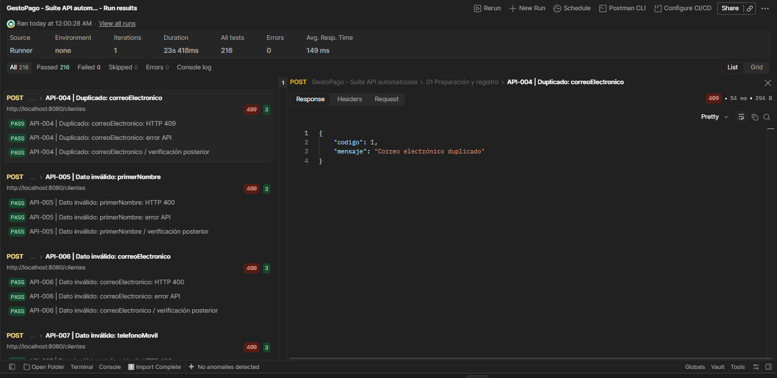 API-004: respuesta HTTP 409. Plantilla JSON de la colección local. Los identificadores nuevos no aparecen en las capturas ni en el export del Runner; {{...}} representa esos valores dinámicos. Captura de pantalla 2026-10-09 001513.png
API-005 | Clientes | Dato inválido: primerNombre | POST | http://localhost:8080/clientes | { "primerNombre": "A1", "segundoNombre": "Luis", "apellidoPaterno": "Perez", "apellidoMaterno": "Ruiz", "fechaNacimiento": "1990-01-01", "curp": "OAXF900101HDFRZN64", "rfc": "OAXF900101434", "sexo": "Masculino", "nacionalidad": "Mexicana", "estadoCivil": "Soltero", "correoElectronico": "qa.76cdbb4c364341a2b719b866506555cc@example.com", "telefonoMovil": "5512345678", "ocupacion": "Programador", "empresa": "Pruebas API", "ingresoMensual": 1500, "domicilio": { "calle": "Reforma", "numeroExterior": "10", "colonia": "Centro", "municipio": "Cuauhtemoc", "estado": "Ciudad de Mexico", "codigoPostal": "06000", "pais": "Mexico" }, "password": "Prueba123!" } | HTTP 400; codigo=1; registro rechazado y sin persistencia. | HTTP 400; 60 ms. 3 validaciones aprobadas, 0 fallos. API-005 | Dato inválido: primerNombre: HTTP 400 API-005 | Dato inválido: primerNombre: error API API-005 | Dato inválido: primerNombre / verificación posterior Respuesta: { "codigo": 1, "mensaje": "primerNombre: Debe contener solo letras y espacios y entre 2 y 50 caracteres sin espacios exteriores" } | Automatizada (Postman Runner) | Aprobado | 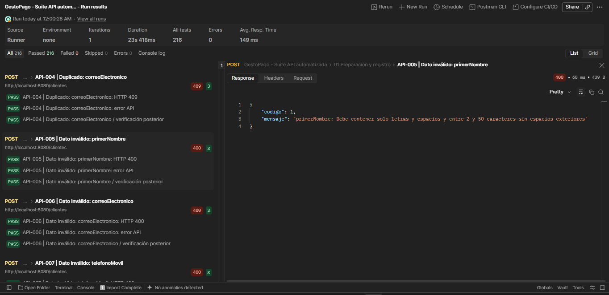 API-005: respuesta HTTP 400. JSON transcrito de Request. Campos fuera del área visible completados desde la colección local (password=Prueba123!, salvo API-010). Captura de pantalla 2026-10-09 001540.png
API-006 | Clientes | Dato inválido: correoElectronico | POST | http://localhost:8080/clientes | { "primerNombre": "Ana", "segundoNombre": "Luis", "apellidoPaterno": "Perez", "apellidoMaterno": "Ruiz", "fechaNacimiento": "1990-01-01", "curp": "UAIJ900101HDFRZN07", "rfc": "UAIJ900101AA4", "sexo": "Masculino", "nacionalidad": "Mexicana", "estadoCivil": "Soltero", "correoElectronico": "invalido", "telefonoMovil": "5512345678", "ocupacion": "Programador", "empresa": "Pruebas API", "ingresoMensual": 1500, "domicilio": { "calle": "Reforma", "numeroExterior": "10", "colonia": "Centro", "municipio": "Cuauhtemoc", "estado": "Ciudad de Mexico", "codigoPostal": "06000", "pais": "Mexico" }, "password": "Prueba123!" } | HTTP 400; codigo=1; registro rechazado y sin persistencia. | HTTP 400; 71 ms. 3 validaciones aprobadas, 0 fallos. API-006 | Dato inválido: correoElectronico: HTTP 400 API-006 | Dato inválido: correoElectronico: error API API-006 | Dato inválido: correoElectronico / verificación posterior Respuesta: { "codigo": 1, "mensaje": "correoElectronico: debe ser una dirección de correo electrónico con formato correcto" } | Automatizada (Postman Runner) | Aprobado | 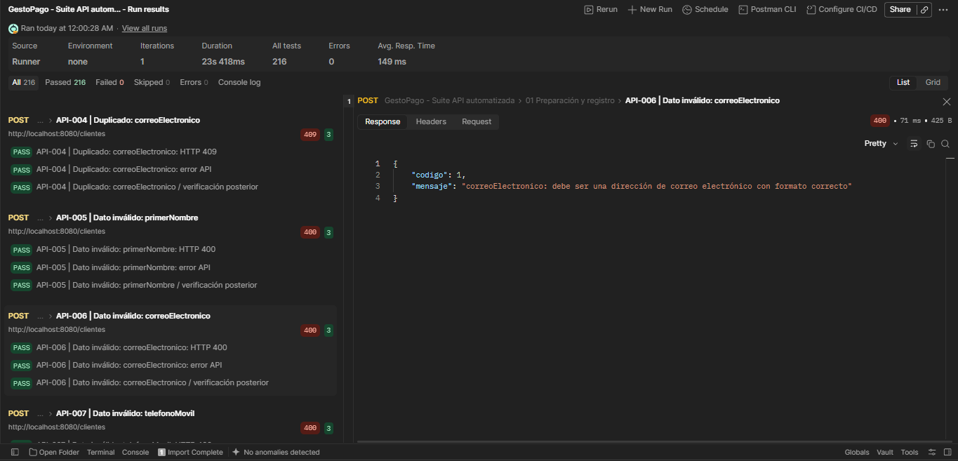 API-006: respuesta HTTP 400. JSON transcrito de Request. Campos fuera del área visible completados desde la colección local (password=Prueba123!, salvo API-010). Captura de pantalla 2026-10-09 001605.png
API-007 | Clientes | Dato inválido: telefonoMovil | POST | http://localhost:8080/clientes | { "primerNombre": "Ana", "segundoNombre": "Luis", "apellidoPaterno": "Perez", "apellidoMaterno": "Ruiz", "fechaNacimiento": "1990-01-01", "curp": "LAST900101HDFRZN27", "rfc": "LAST900101604", "sexo": "Masculino", "nacionalidad": "Mexicana", "estadoCivil": "Soltero", "correoElectronico": "qa.592cfdf2ed6049e68f502e9a84009e02@example.com", "telefonoMovil": "123", "ocupacion": "Programador", "empresa": "Pruebas API", "ingresoMensual": 1500, "domicilio": { "calle": "Reforma", "numeroExterior": "10", "colonia": "Centro", "municipio": "Cuauhtemoc", "estado": "Ciudad de Mexico", "codigoPostal": "06000", "pais": "Mexico" }, "password": "Prueba123!" } | HTTP 400; codigo=1; registro rechazado y sin persistencia. | HTTP 400; 36 ms. 3 validaciones aprobadas, 0 fallos. API-007 | Dato inválido: telefonoMovil: HTTP 400 API-007 | Dato inválido: telefonoMovil: error API API-007 | Dato inválido: telefonoMovil / verificación posterior Respuesta: { "codigo": 1, "mensaje": "telefonoMovil: debe coincidir con \"[0-9]{10}\"" } | Automatizada (Postman Runner) | Aprobado | 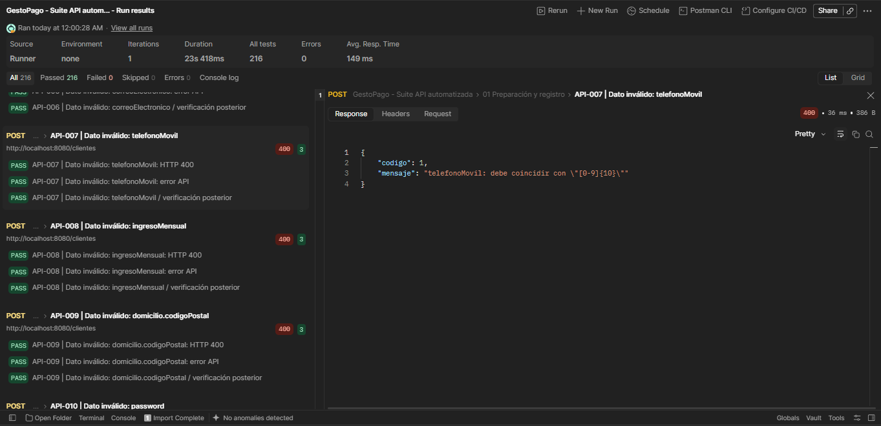 API-007: respuesta HTTP 400. JSON transcrito de Request. Campos fuera del área visible completados desde la colección local (password=Prueba123!, salvo API-010). Captura de pantalla 2026-10-09 001628.png
API-008 | Clientes | Dato inválido: ingresoMensual | POST | http://localhost:8080/clientes | { "primerNombre": "Ana", "segundoNombre": "Luis", "apellidoPaterno": "Perez", "apellidoMaterno": "Ruiz", "fechaNacimiento": "1990-01-01", "curp": "PAOR900101HDFRZN40", "rfc": "PAOR900101AE4", "sexo": "Masculino", "nacionalidad": "Mexicana", "estadoCivil": "Soltero", "correoElectronico": "qa.91f82bd61eae4954a9ed504b4e87485d@example.com", "telefonoMovil": "5512345678", "ocupacion": "Programador", "empresa": "Pruebas API", "ingresoMensual": 0, "domicilio": { "calle": "Reforma", "numeroExterior": "10", "colonia": "Centro", "municipio": "Cuauhtemoc", "estado": "Ciudad de Mexico", "codigoPostal": "06000", "pais": "Mexico" }, "password": "Prueba123!" } | HTTP 400; codigo=1; registro rechazado y sin persistencia. | HTTP 400; 109 ms. 3 validaciones aprobadas, 0 fallos. API-008 | Dato inválido: ingresoMensual: HTTP 400 API-008 | Dato inválido: ingresoMensual: error API API-008 | Dato inválido: ingresoMensual / verificación posterior Respuesta: { "codigo": 1, "mensaje": "ingresoMensual: debe ser mayor que 0" } | Automatizada (Postman Runner) | Aprobado | 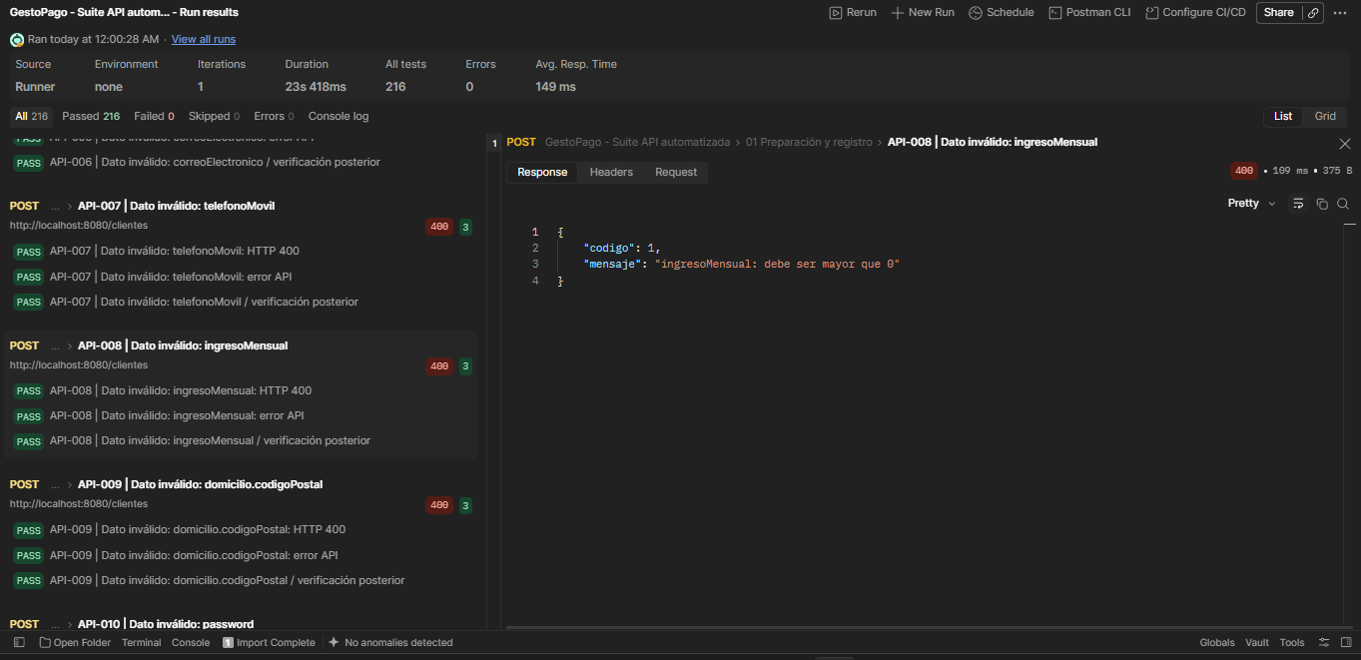 API-008: respuesta HTTP 400. JSON transcrito de Request. Campos fuera del área visible completados desde la colección local (password=Prueba123!, salvo API-010). Captura de pantalla 2026-10-09 001650.png
API-010 | Clientes | Dato inválido: password | POST | http://localhost:8080/clientes | { "primerNombre": "Ana", "segundoNombre": "Luis", "apellidoPaterno": "Perez", "apellidoMaterno": "Ruiz", "fechaNacimiento": "1990-01-01", "curp": "UADT900101HDFRZN78", "rfc": "UADT9001011B4", "sexo": "Masculino", "nacionalidad": "Mexicana", "estadoCivil": "Soltero", "correoElectronico": "qa.4837e3bb621b4d3d8567f6f216e804ca@example.com", "telefonoMovil": "5512345678", "ocupacion": "Programador", "empresa": "Pruebas API", "ingresoMensual": 1500, "domicilio": { "calle": "Reforma", "numeroExterior": "10", "colonia": "Centro", "municipio": "Cuauhtemoc", "estado": "Ciudad de Mexico", "codigoPostal": "06000", "pais": "Mexico" }, "password": "abcdefgh" } | HTTP 400; codigo=1; registro rechazado y sin persistencia. | HTTP 400; 15 ms. 3 validaciones aprobadas, 0 fallos. API-010 | Dato inválido: password: HTTP 400 API-010 | Dato inválido: password: error API API-010 | Dato inválido: password / verificación posterior Respuesta: { "codigo": 1, "mensaje": "Contraseña inválida: mínimo 8 caracteres, mayúscula, minúscula, número y carácter especial; máximo 72 bytes UTF-8" } | Automatizada (Postman Runner) | Aprobado | 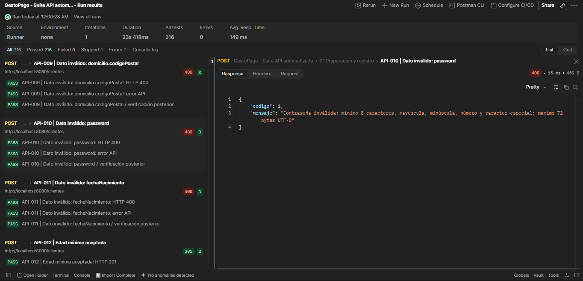 API-010: respuesta HTTP 400. JSON transcrito de Request. Campos fuera del área visible completados desde la colección local (password=Prueba123!, salvo API-010). Captura de pantalla 2026-10-09 001710.png
API-011 | Clientes | Dato inválido: fechaNacimiento | POST | http://localhost:8080/clientes | { "primerNombre": "Ana", "segundoNombre": "Luis", "apellidoPaterno": "Perez", "apellidoMaterno": "Ruiz", "fechaNacimiento": "2999-01-01", "curp": "ZATX900101HDFRZN42", "rfc": "ZATX900101D34", "sexo": "Masculino", "nacionalidad": "Mexicana", "estadoCivil": "Soltero", "correoElectronico": "qa.e961b3c25cd34f52b5d47329be5a5dce@example.com", "telefonoMovil": "5512345678", "ocupacion": "Programador", "empresa": "Pruebas API", "ingresoMensual": 1500, "domicilio": { "calle": "Reforma", "numeroExterior": "10", "colonia": "Centro", "municipio": "Cuauhtemoc", "estado": "Ciudad de Mexico", "codigoPostal": "06000", "pais": "Mexico" }, "password": "Prueba123!" } | HTTP 400; codigo=1; registro rechazado y sin persistencia. | HTTP 400; 16 ms. 3 validaciones aprobadas, 0 fallos. API-011 | Dato inválido: fechaNacimiento: HTTP 400 API-011 | Dato inválido: fechaNacimiento: error API API-011 | Dato inválido: fechaNacimiento / verificación posterior Respuesta: { "codigo": 1, "mensaje": "fechaNacimiento: debe ser una fecha pasada" } | Automatizada (Postman Runner) | Aprobado | 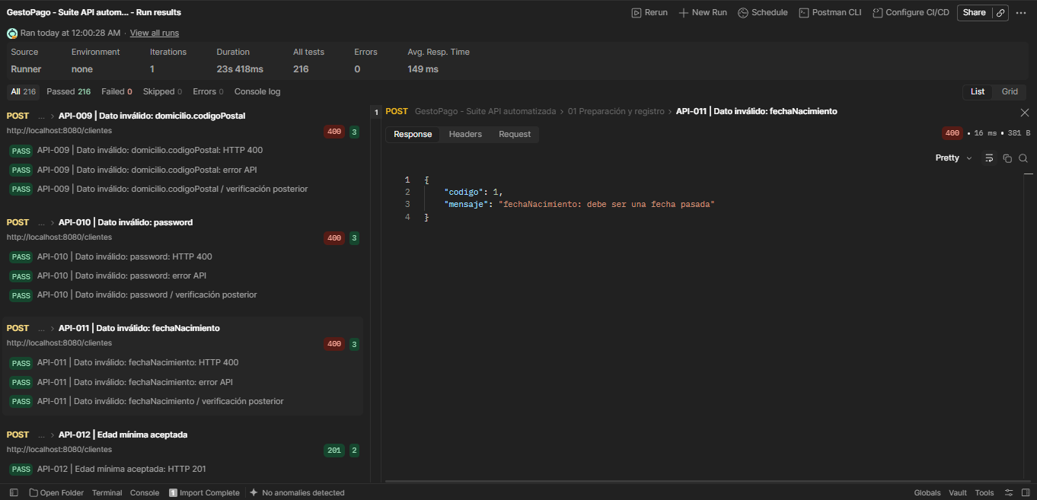 API-011: respuesta HTTP 400. JSON transcrito de Request. Campos fuera del área visible completados desde la colección local (password=Prueba123!, salvo API-010). Captura de pantalla 2026-10-09 001733.png
API-012 | Clientes | Edad mínima aceptada | POST | http://localhost:8080/clientes | { "primerNombre": "Ana", "segundoNombre": "Luis", "apellidoPaterno": "Perez", "apellidoMaterno": "Ruiz", "fechaNacimiento": "2008-10-09", "curp": "QAHU900101HDFRZN87", "rfc": "QAHU900101F94", "sexo": "Masculino", "nacionalidad": "Mexicana", "estadoCivil": "Soltero", "correoElectronico": "qa.5ea3141cf7f942b4a4198ac861d5c449@example.com", "telefonoMovil": "5512345678", "ocupacion": "Programador", "empresa": "Pruebas API", "ingresoMensual": 1500, "domicilio": { "calle": "Reforma", "numeroExterior": "10", "colonia": "Centro", "municipio": "Cuauhtemoc", "estado": "Ciudad de Mexico", "codigoPostal": "06000", "pais": "Mexico" }, "password": "Prueba123!" } | HTTP 201; acepta exactamente 18 años al 09/10/2026. | HTTP 201; 1184 ms. 2 validaciones aprobadas, 0 fallos. API-012 | Edad mínima aceptada: HTTP 201 API-012 | Edad mínima aceptada / cliente, usuario y cuenta Respuesta JSON visible en la captura; validaciones de contenido aprobadas en el Runner. | Automatizada (Postman Runner) | Aprobado | 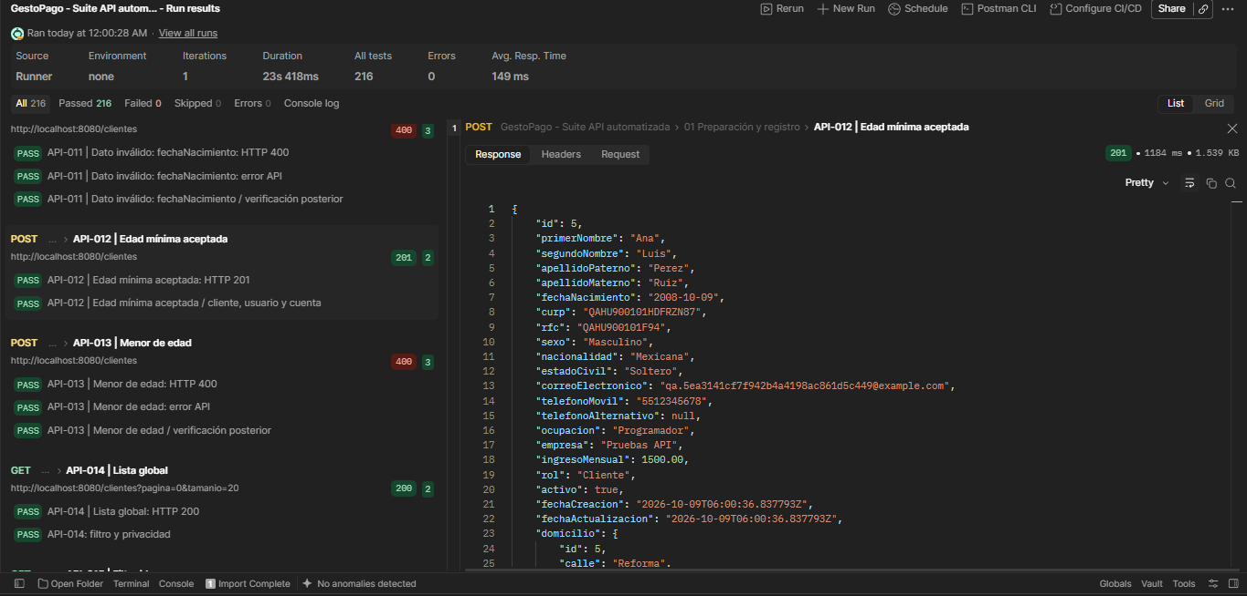 API-012: respuesta HTTP 201. JSON transcrito de Request. Campos fuera del área visible completados desde la colección local (password=Prueba123!, salvo API-010). Captura de pantalla 2026-10-09 001816.png
API-013 | Clientes | Menor de edad | POST | http://localhost:8080/clientes | { "primerNombre": "Ana", "segundoNombre": "Luis", "apellidoPaterno": "Perez", "apellidoMaterno": "Ruiz", "fechaNacimiento": "2008-10-10", "curp": "AAKW900101HDFRZN04", "rfc": "AAKW900101BC4", "sexo": "Masculino", "nacionalidad": "Mexicana", "estadoCivil": "Soltero", "correoElectronico": "qa.9cc0e67886bc41229f6e4371869d5100@example.com", "telefonoMovil": "5512345678", "ocupacion": "Programador", "empresa": "Pruebas API", "ingresoMensual": 1500, "domicilio": { "calle": "Reforma", "numeroExterior": "10", "colonia": "Centro", "municipio": "Cuauhtemoc", "estado": "Ciudad de Mexico", "codigoPostal": "06000", "pais": "Mexico" }, "password": "Prueba123!" } | HTTP 400; rechaza al cliente que cumple 18 años el 10/10/2026. | HTTP 400; 12 ms. 3 validaciones aprobadas, 0 fallos. API-013 | Menor de edad: HTTP 400 API-013 | Menor de edad: error API API-013 | Menor de edad / verificación posterior Respuesta: { "codigo": 1, "mensaje": "El cliente debe tener al menos 18 años y la fecha no puede ser futura" } | Automatizada (Postman Runner) | Aprobado | 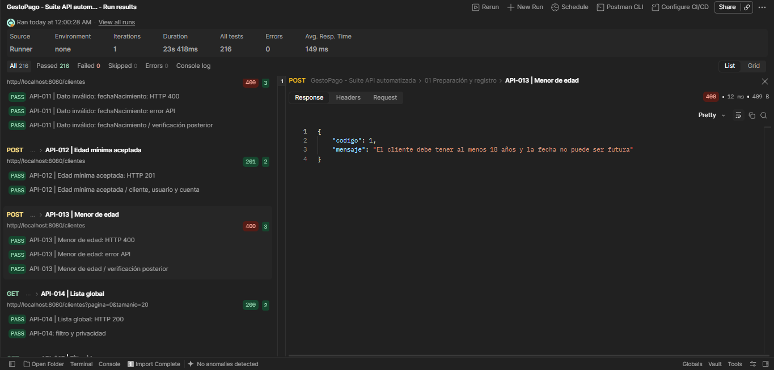 API-013: respuesta HTTP 400. JSON transcrito de Request. Campos fuera del área visible completados desde la colección local (password=Prueba123!, salvo API-010). Captura de pantalla 2026-10-09 001832.png
API-014 | Clientes | Lista global | GET | http://localhost:8080/clientes?pagina=0&tamanio=20 | Sin cuerpo de petición. | HTTP 200; página de resúmenes de clientes sin datos del detalle. | HTTP 200; 149 ms. 2 validaciones aprobadas, 0 fallos. API-014 | Lista global: HTTP 200 API-014: filtro y privacidad Respuesta JSON visible en la captura; validaciones de contenido aprobadas en el Runner. | Automatizada (Postman Runner) | Aprobado | 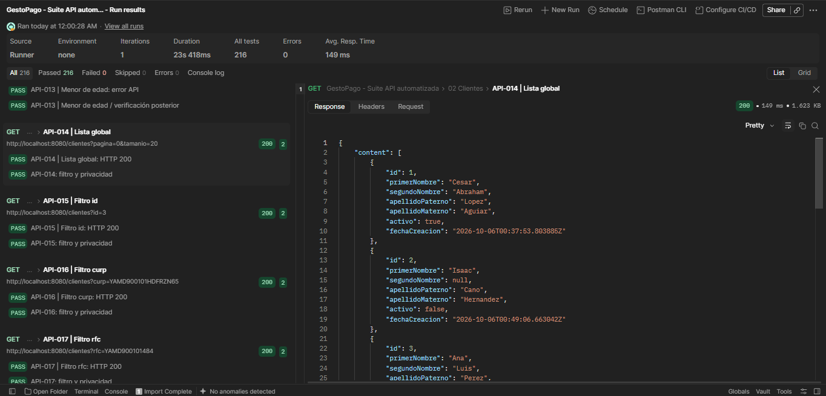 API-014: respuesta HTTP 200. Sin cuerpo de petición. Captura de pantalla 2026-10-09 001849.png
API-015 | Clientes | Filtro id | GET | http://localhost:8080/clientes?id=3 | Sin cuerpo de petición. | HTTP 200; detalles del cliente id=3. | HTTP 200; 72 ms. 2 validaciones aprobadas, 0 fallos. API-015 | Filtro id: HTTP 200 API-015: filtro y privacidad Respuesta JSON visible en la captura; validaciones de contenido aprobadas en el Runner. | Automatizada (Postman Runner) | Aprobado | 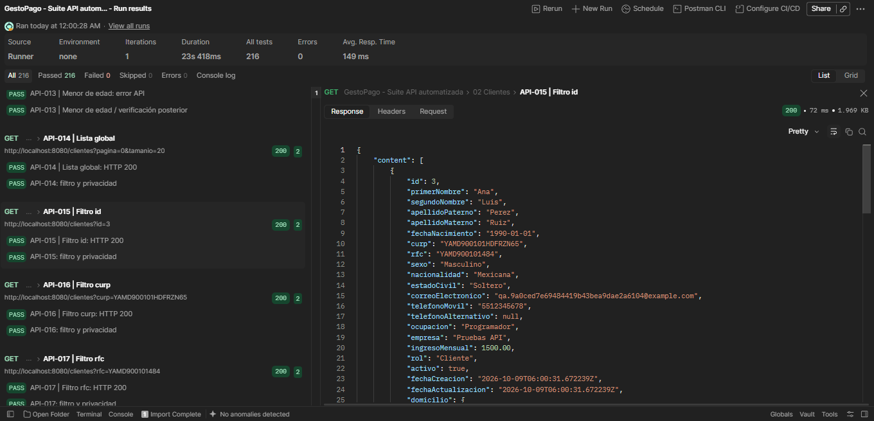 API-015: respuesta HTTP 200. Sin cuerpo de petición. Captura de pantalla 2026-10-09 001905.png
API-016 | Clientes | Filtro curp | GET | http://localhost:8080/clientes?curp=YAMD900101HDFRZN65 | Sin cuerpo de petición. | HTTP 200; detalles con la CURP solicitada. | HTTP 200; 53 ms. 2 validaciones aprobadas, 0 fallos. API-016 | Filtro curp: HTTP 200 API-016: filtro y privacidad Respuesta JSON visible en la captura; validaciones de contenido aprobadas en el Runner. | Automatizada (Postman Runner) | Aprobado | 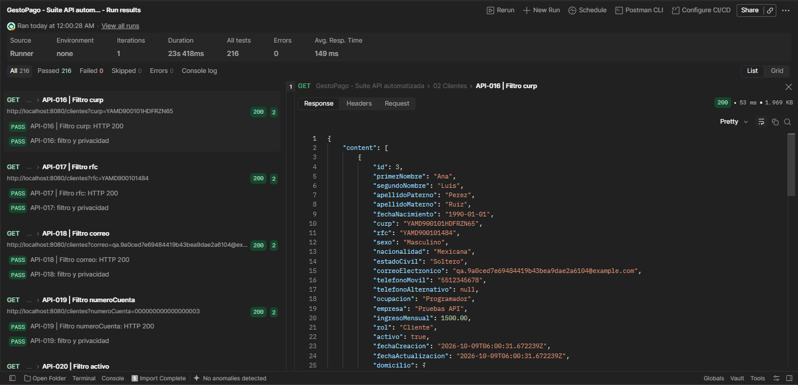 API-016: respuesta HTTP 200. Sin cuerpo de petición. Captura de pantalla 2026-10-09 001916.png
API-017 | Clientes | Filtro rfc | GET | http://localhost:8080/clientes?rfc=YAMD900101484 | Sin cuerpo de petición. | HTTP 200; detalles con el RFC solicitado. | HTTP 200; 53 ms. 2 validaciones aprobadas, 0 fallos. API-017 | Filtro rfc: HTTP 200 API-017: filtro y privacidad Respuesta JSON visible en la captura; validaciones de contenido aprobadas en el Runner. | Automatizada (Postman Runner) | Aprobado | 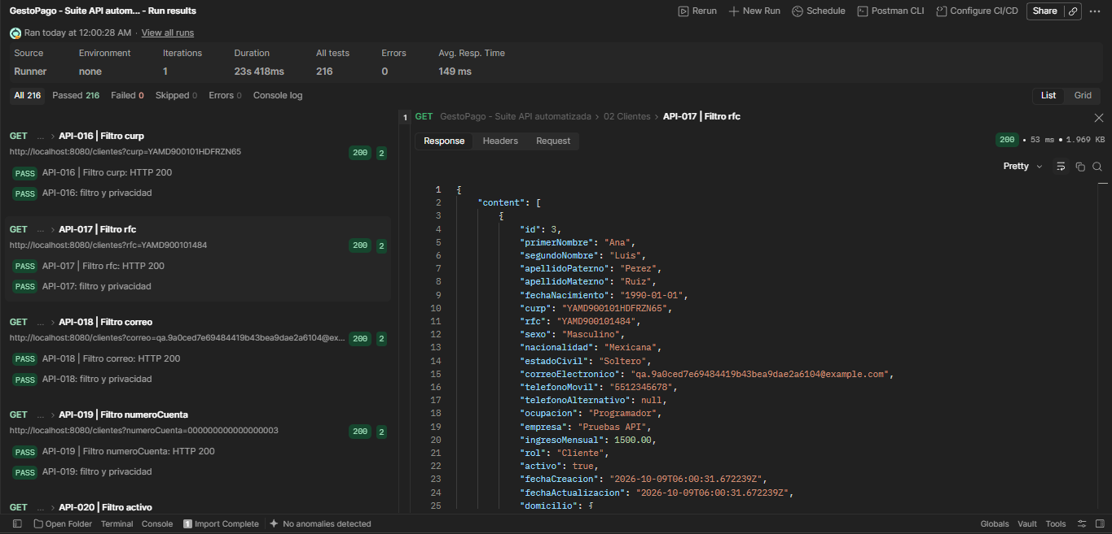 API-017: respuesta HTTP 200. Sin cuerpo de petición. Captura de pantalla 2026-10-09 001923.png
API-018 | Clientes | Filtro correo | GET | http://localhost:8080/clientes?correo=qa.9a0ced7e69484419b43bea9dae2a6104@example.com | Sin cuerpo de petición. | HTTP 200; detalles con el correo solicitado. | HTTP 200; 69 ms. 2 validaciones aprobadas, 0 fallos. API-018 | Filtro correo: HTTP 200 API-018: filtro y privacidad Respuesta JSON visible en la captura; validaciones de contenido aprobadas en el Runner. | Automatizada (Postman Runner) | Aprobado | 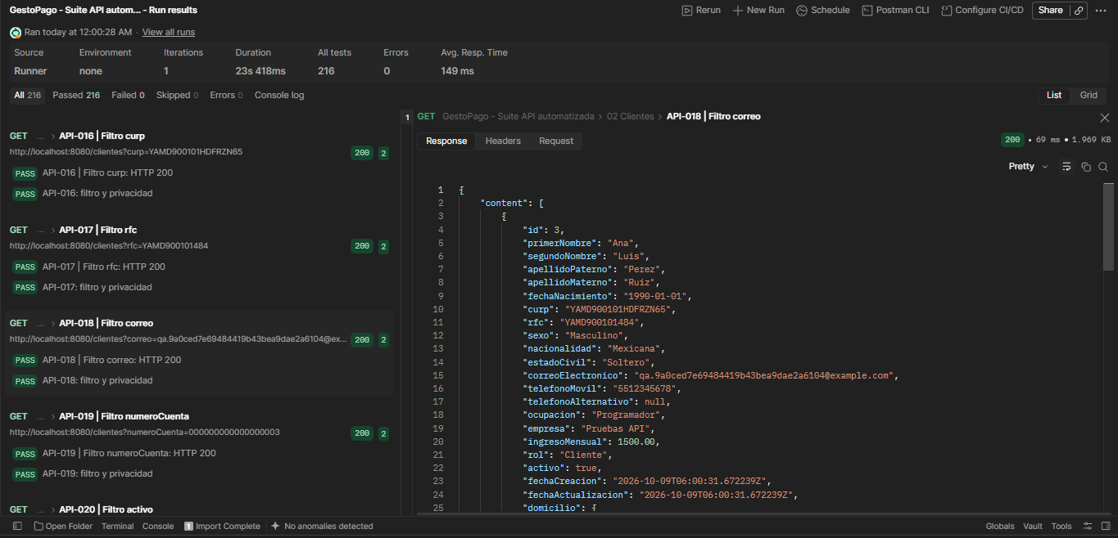 API-018: respuesta HTTP 200. Sin cuerpo de petición. Captura de pantalla 2026-10-09 001929.png
API-019 | Clientes | Filtro numeroCuenta | GET | http://localhost:8080/clientes?numeroCuenta=000000000000000003 | Sin cuerpo de petición. | HTTP 200; detalles del cliente con la cuenta 000000000000000003. | HTTP 200; 50 ms. 2 validaciones aprobadas, 0 fallos. API-019 | Filtro numeroCuenta: HTTP 200 API-019: filtro y privacidad Respuesta JSON visible en la captura; validaciones de contenido aprobadas en el Runner. | Automatizada (Postman Runner) | Aprobado | 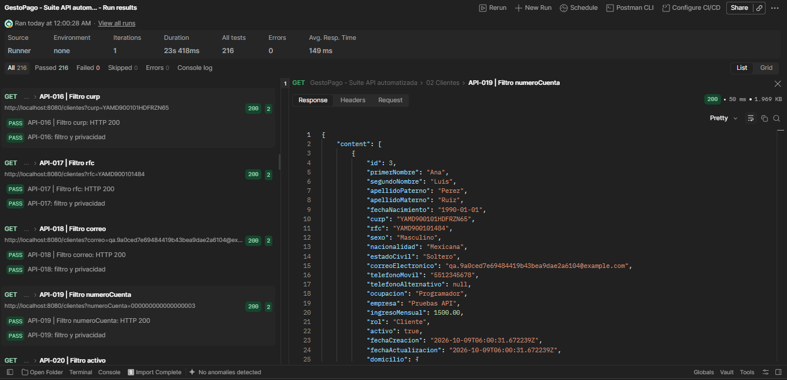 API-019: respuesta HTTP 200. Sin cuerpo de petición. Captura de pantalla 2026-10-09 001935.png
API-020 | Clientes | Filtro activo | GET | http://localhost:8080/clientes?activo=true | Sin cuerpo de petición. | HTTP 200; todos los clientes devueltos están activos. | HTTP 200; 60 ms. 2 validaciones aprobadas, 0 fallos. API-020 | Filtro activo: HTTP 200 API-020: filtro y privacidad Respuesta JSON visible en la captura; validaciones de contenido aprobadas en el Runner. | Automatizada (Postman Runner) | Aprobado | 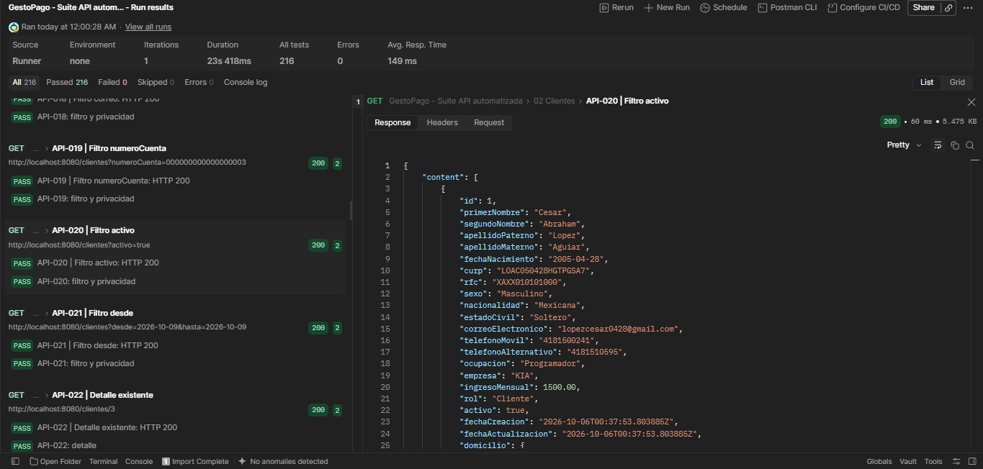 API-020: respuesta HTTP 200. Sin cuerpo de petición. Captura de pantalla 2026-10-09 001943.png
API-021 | Clientes | Filtro desde | GET | http://localhost:8080/clientes?desde=2026-10-09&hasta=2026-10-09 | Sin cuerpo de petición. | HTTP 200; clientes creados el 09/10/2026, con fecha interpretada en America/Mexico_City. | HTTP 200; 132 ms. 2 validaciones aprobadas, 0 fallos. API-021 | Filtro desde: HTTP 200 API-021: filtro y privacidad Respuesta JSON visible en la captura; validaciones de contenido aprobadas en el Runner. | Automatizada (Postman Runner) | Aprobado | 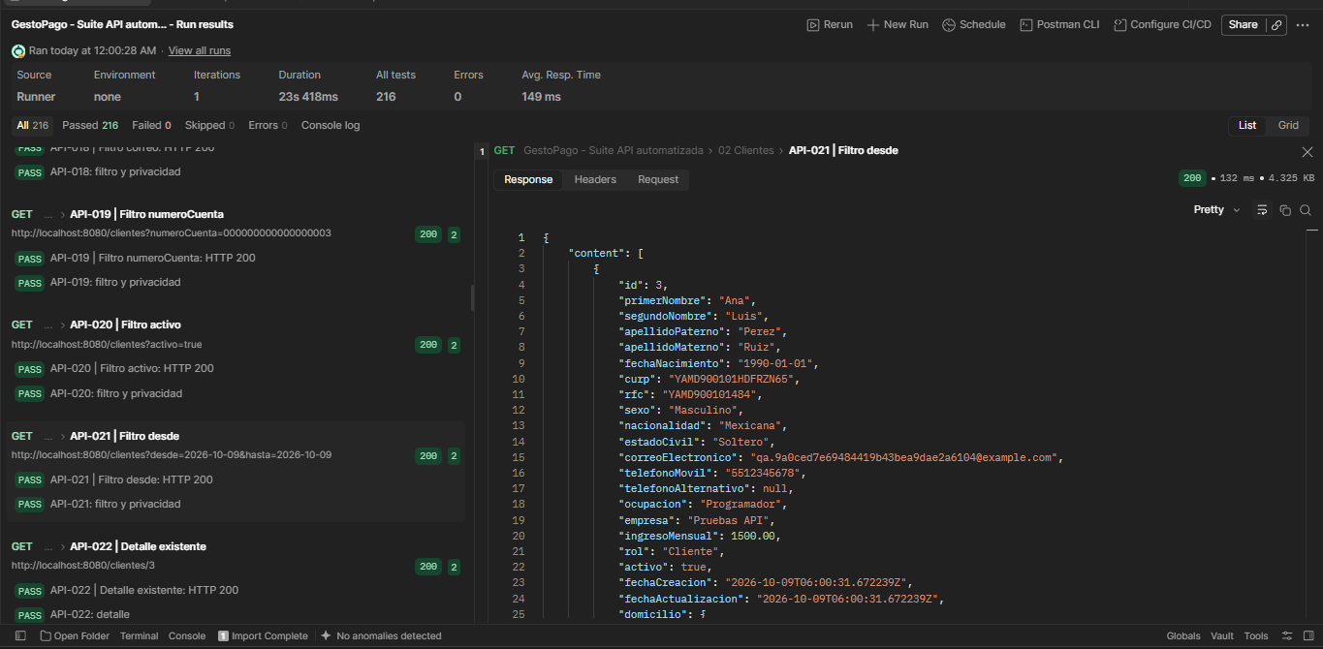 API-021: respuesta HTTP 200. Sin cuerpo de petición. Captura de pantalla 2026-10-09 001954.png
API-023 | Clientes | Detalle inexistente | GET | http://localhost:8080/clientes/2147483647 | Sin cuerpo de petición. | HTTP 404; codigo=1 y mensaje Cliente no encontrado. | HTTP 404; 35 ms. 2 validaciones aprobadas, 0 fallos. API-023 | Detalle inexistente: HTTP 404 API-023 | Detalle inexistente: error API Respuesta: { "codigo": 1, "mensaje": "Cliente no encontrado" } | Automatizada (Postman Runner) | Aprobado | 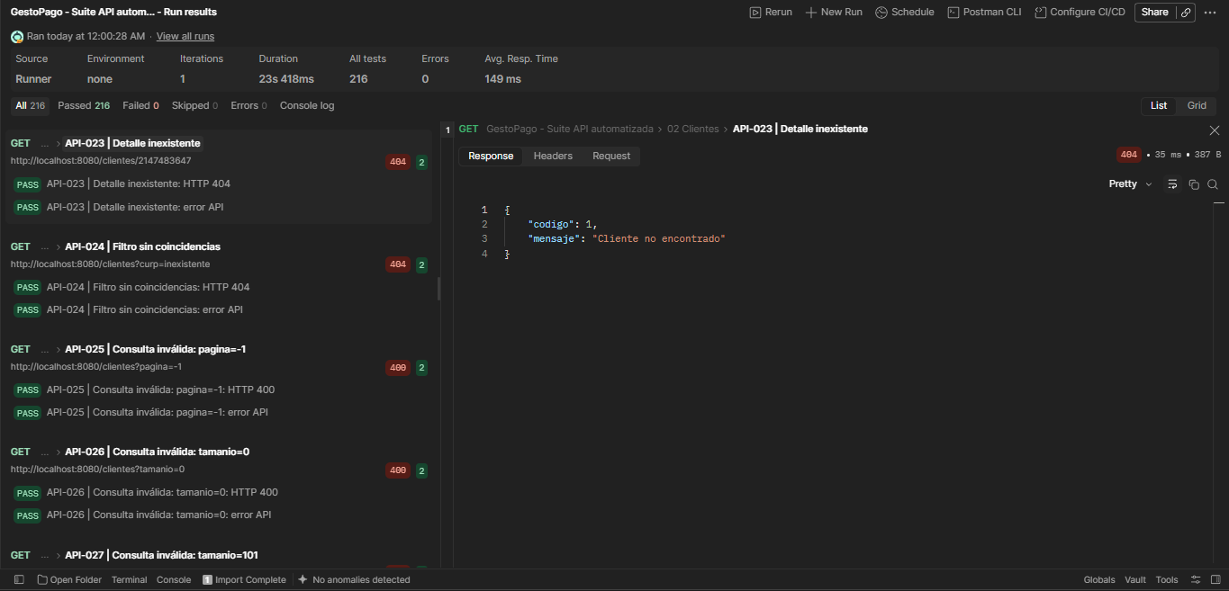 API-023: respuesta HTTP 404. Sin cuerpo de petición. Captura de pantalla 2026-10-09 002012.png
API-030 | Clientes | Modificar solo campos enviados | PATCH | http://localhost:8080/clientes/3 | { "telefonoMovil": "5598765432", "domicilio": { "calle": "Insurgentes" } } | HTTP 200; codigo=1; registro rechazado y sin persistencia. | HTTP 200; 201 ms. 3 validaciones aprobadas, 0 fallos. API-030 | Modificar solo campos enviados: HTTP 200 API-030: PATCH parcial API-030 | Modificar solo campos enviados / verificación posterior Respuesta JSON visible en la captura; validaciones de contenido aprobadas en el Runner. | Automatizada (Postman Runner) | Aprobado | 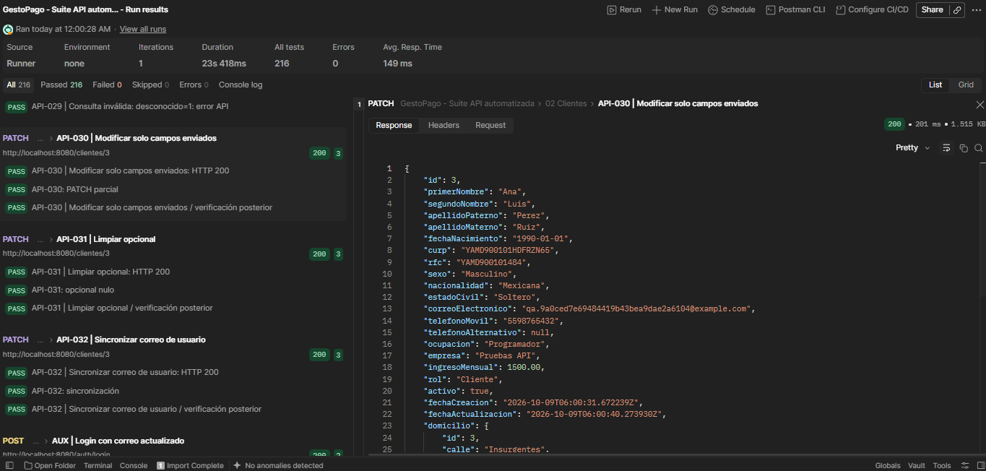 API-030: respuesta HTTP 200. JSON contrastado con la captura Request y la colección local. Captura de pantalla 2026-10-09 002112.png
API-033 | Clientes | Campo protegido: curp | PATCH | http://localhost:8080/clientes/3 | { "curp": "cambio" } | HTTP 400; codigo=1; campo protegido rechazado y GET posterior sin cambios. | HTTP 400; 30 ms. 3 validaciones aprobadas, 0 fallos. API-033 | Campo protegido: curp: HTTP 400 API-033 | Campo protegido: curp: error API API-033 | Campo protegido: curp / verificación posterior Respuesta: { "codigo": 1, "mensaje": "Campo no permitido en actualización: curp" } | Automatizada (Postman Runner) | Aprobado | 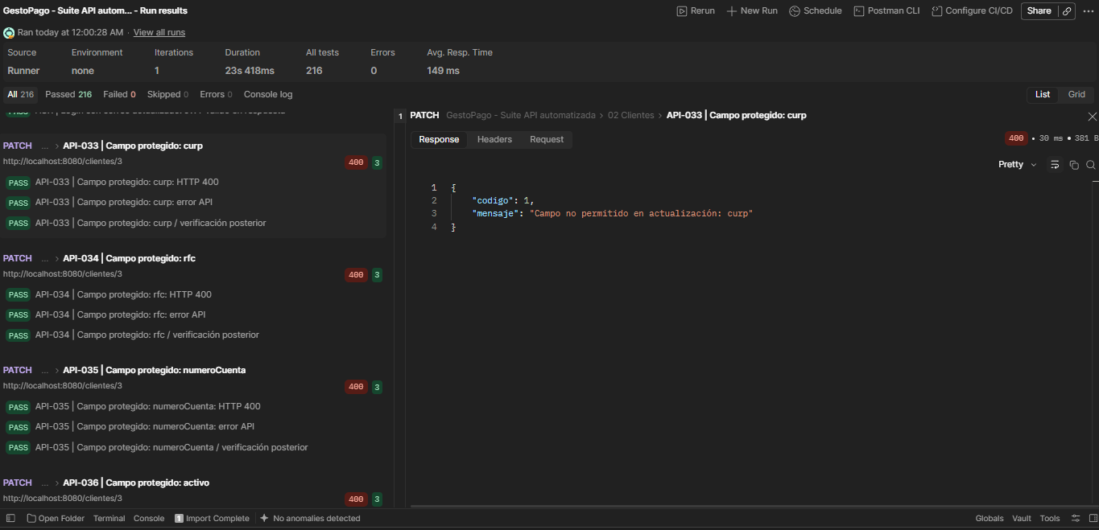 API-033: respuesta HTTP 400. JSON contrastado con la captura Request y la colección local. Captura de pantalla 2026-10-09 002136.png
API-034 | Clientes | Campo protegido: rfc | PATCH | http://localhost:8080/clientes/3 | { "rfc": "cambio" } | HTTP 400; codigo=1; campo protegido rechazado y GET posterior sin cambios. | HTTP 400; 30 ms. 3 validaciones aprobadas, 0 fallos. API-034 | Campo protegido: rfc: HTTP 400 API-034 | Campo protegido: rfc: error API API-034 | Campo protegido: rfc / verificación posterior Respuesta: { "codigo": 1, "mensaje": "Campo no permitido en actualización: rfc" } | Automatizada (Postman Runner) | Aprobado | 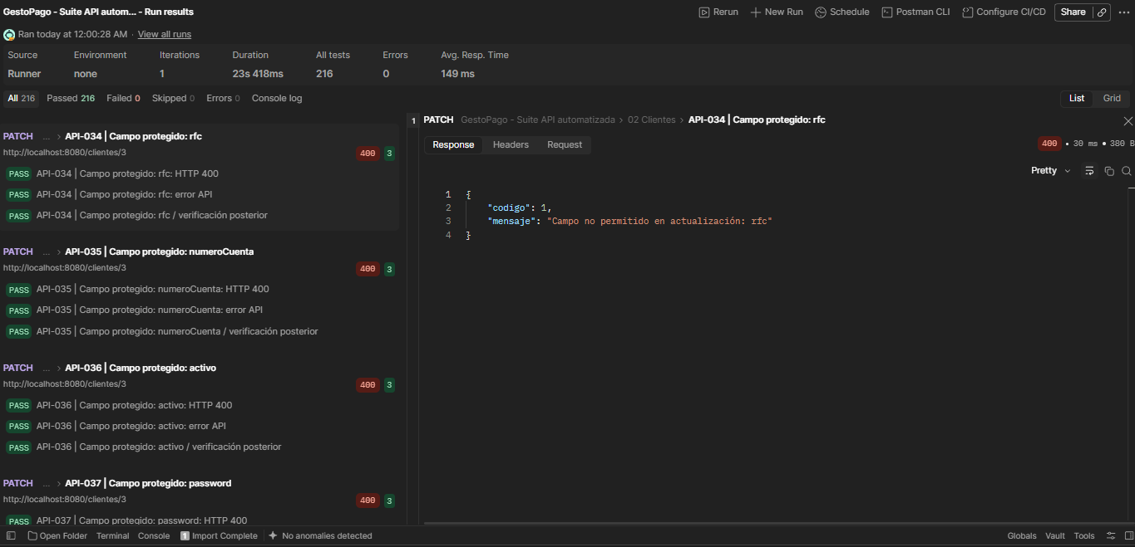 API-034: respuesta HTTP 400. JSON contrastado con la captura Request y la colección local. Captura de pantalla 2026-10-09 002156.png
API-035 | Clientes | Campo protegido: numeroCuenta | PATCH | http://localhost:8080/clientes/3 | { "numeroCuenta": "cambio" } | HTTP 400; codigo=1; campo protegido rechazado y GET posterior sin cambios. | HTTP 400; 26 ms. 3 validaciones aprobadas, 0 fallos. API-035 | Campo protegido: numeroCuenta: HTTP 400 API-035 | Campo protegido: numeroCuenta: error API API-035 | Campo protegido: numeroCuenta / verificación posterior Respuesta: { "codigo": 1, "mensaje": "Campo no permitido en actualización: numeroCuenta" } | Automatizada (Postman Runner) | Aprobado | 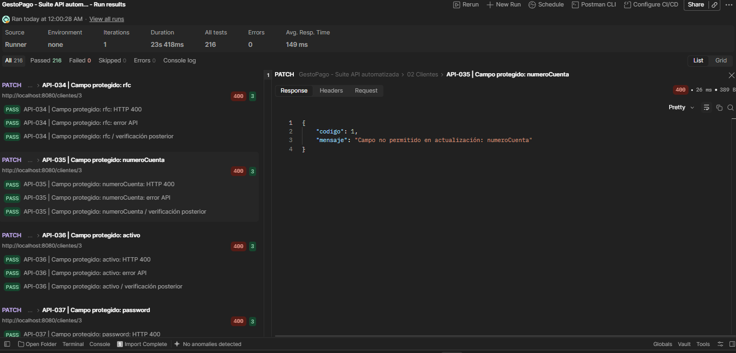 API-035: respuesta HTTP 400. JSON contrastado con la captura Request y la colección local. Captura de pantalla 2026-10-09 002209.png
API-039 | Clientes | Correo ya usado | PATCH | http://localhost:8080/clientes/3 | { "correoElectronico": "{{correoOtro}}" } | HTTP 409; codigo=1; registro rechazado y sin persistencia. | HTTP 409; 53 ms. 3 validaciones aprobadas, 0 fallos. API-039 | Correo ya usado: HTTP 409 API-039 | Correo ya usado: error API API-039 | Correo ya usado / verificación posterior Respuesta: { "codigo": 1, "mensaje": "Correo electrónico duplicado" } | Automatizada (Postman Runner) | Aprobado | 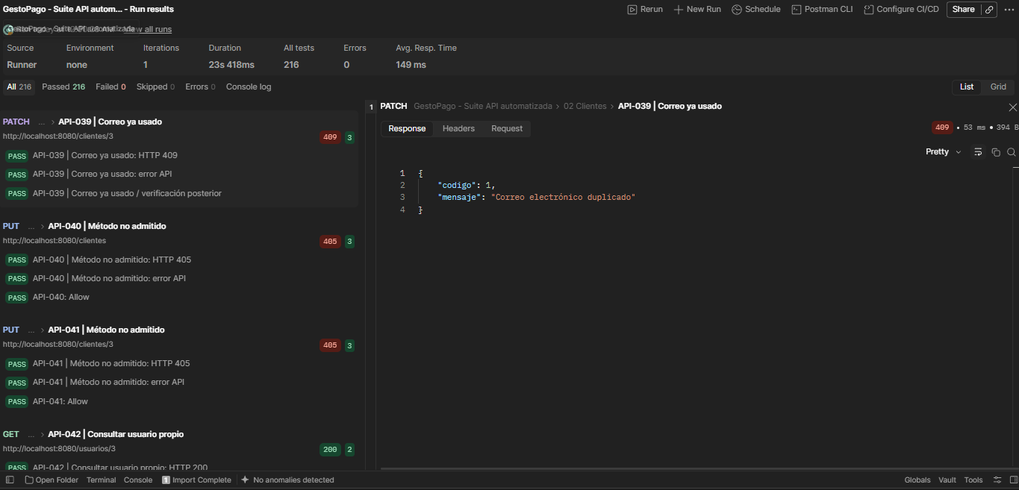 API-039: respuesta HTTP 409. JSON de la colección local; el Runner exportado no guarda el cuerpo enviado. {{correoOtro}} es el correo del segundo cliente, cuyo valor literal no quedó visible. Captura de pantalla 2026-10-09 002229.png
API-045 | Usuarios | Contraseña actual incorrecta | PUT | http://localhost:8080/usuarios/3/password | { "passwordActual": "Incorrecta123!", "passwordNueva": "NuevaPrueba456!" } | HTTP 401; codigo=1, Credenciales inválidas; rechaza la contraseña actual incorrecta. | HTTP 401; 763 ms. 2 validaciones aprobadas, 0 fallos. API-045 | Contraseña actual incorrecta: HTTP 401 API-045 | Contraseña actual incorrecta: error API Respuesta: { "codigo": 1, "mensaje": "Credenciales inválidas" } | Automatizada (Postman Runner) | Aprobado | 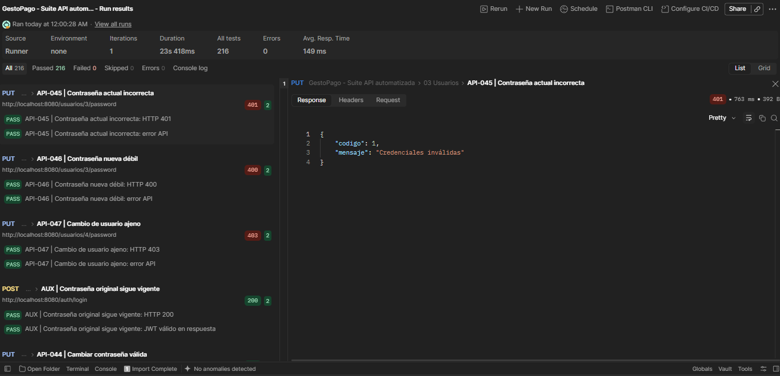 API-045: respuesta HTTP 401. JSON contrastado con la captura Request y la colección local. Captura de pantalla 2026-10-09 002305.png
API-048 | Cuentas | Lista global | GET | http://localhost:8080/cuentas | Sin cuerpo de petición. | HTTP 200; página de resúmenes: id, clienteId, numeroCuenta y estaActiva. | HTTP 200; 78 ms. 2 validaciones aprobadas, 0 fallos. API-048 | Lista global: HTTP 200 API-048: resumen Respuesta JSON visible en la captura; validaciones de contenido aprobadas en el Runner. | Automatizada (Postman Runner) | Aprobado | 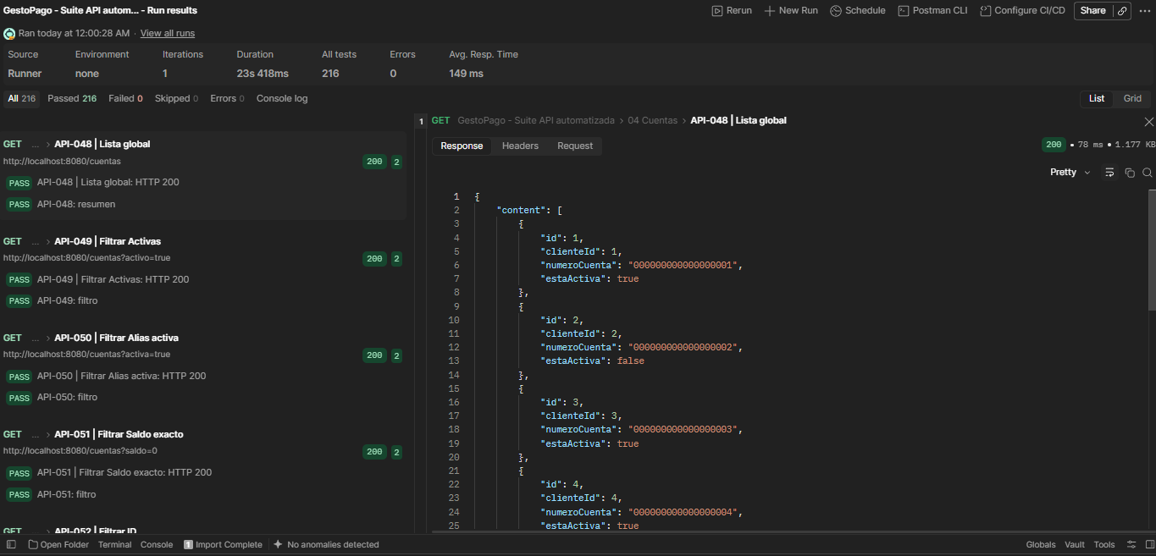 API-048: respuesta HTTP 200. Sin cuerpo de petición. Captura de pantalla 2026-10-09 002327.png
API-049 | Cuentas | Filtrar Activas | GET | http://localhost:8080/cuentas?activo=true | Sin cuerpo de petición. | HTTP 200; solo cuentas activas, con datos de detalle. | HTTP 200; 27 ms. 2 validaciones aprobadas, 0 fallos. API-049 | Filtrar Activas: HTTP 200 API-049: filtro Respuesta JSON visible en la captura; validaciones de contenido aprobadas en el Runner. | Automatizada (Postman Runner) | Aprobado | 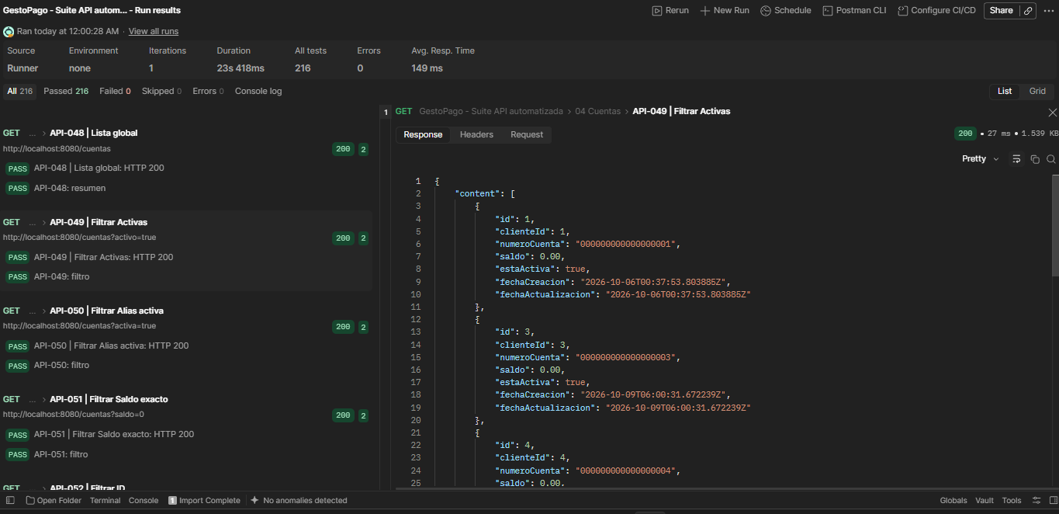 API-049: respuesta HTTP 200. Sin cuerpo de petición. Captura de pantalla 2026-10-09 002338.png
API-051 | Cuentas | Filtrar Saldo exacto | GET | http://localhost:8080/cuentas?saldo=0 | Sin cuerpo de petición. | HTTP 200; solo cuentas cuyo saldo es 0. | HTTP 200; 39 ms. 2 validaciones aprobadas, 0 fallos. API-051 | Filtrar Saldo exacto: HTTP 200 API-051: filtro Respuesta JSON visible en la captura; validaciones de contenido aprobadas en el Runner. | Automatizada (Postman Runner) | Aprobado | 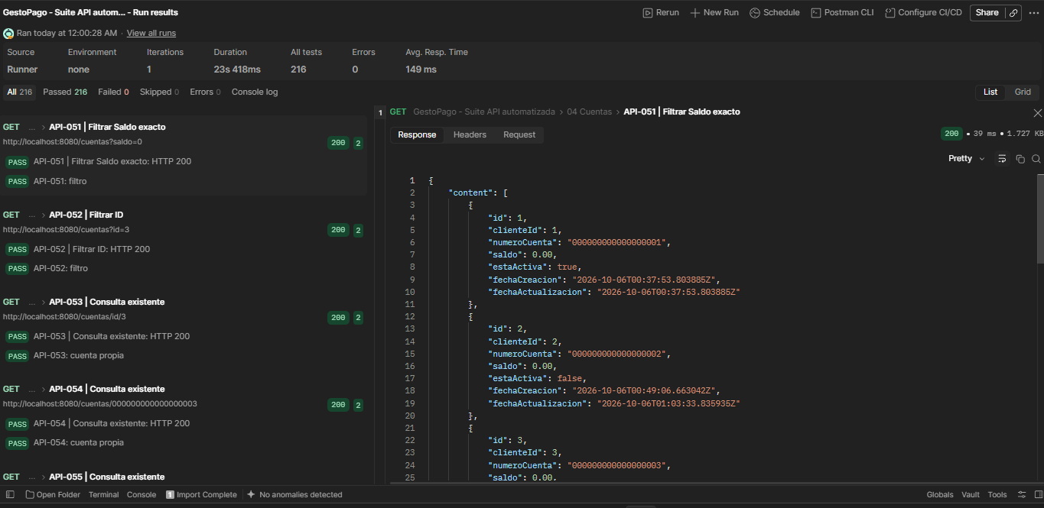 API-051: respuesta HTTP 200. Sin cuerpo de petición. Captura de pantalla 2026-10-09 002356.png
API-052 | Cuentas | Filtrar ID | GET | http://localhost:8080/cuentas?id=3 | Sin cuerpo de petición. | HTTP 200; cuenta id=3 en la página filtrada. | HTTP 200; 28 ms. 2 validaciones aprobadas, 0 fallos. API-052 | Filtrar ID: HTTP 200 API-052: filtro Respuesta JSON visible en la captura; validaciones de contenido aprobadas en el Runner. | Automatizada (Postman Runner) | Aprobado | 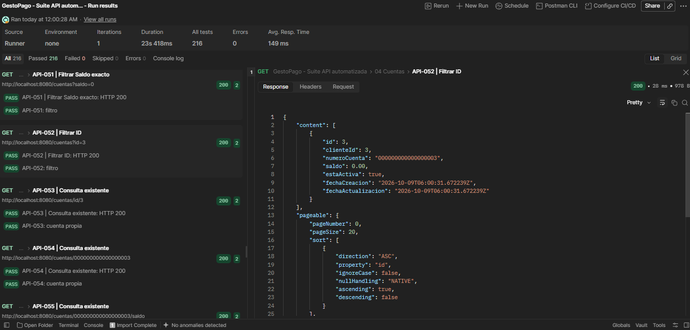 API-052: respuesta HTTP 200. Sin cuerpo de petición. Captura de pantalla 2026-10-09 002407.png
API-053 | Cuentas | Consulta existente | GET | http://localhost:8080/cuentas/id/3 | Sin cuerpo de petición. | HTTP 200; cuenta id=3, clienteId=3, número 000000000000000003 y saldo 0. | HTTP 200; 27 ms. 2 validaciones aprobadas, 0 fallos. API-053 | Consulta existente: HTTP 200 API-053: cuenta propia Respuesta: id=3, clienteId=3, numeroCuenta=000000000000000003, saldo=0, estaActiva=true. | Automatizada (Postman Runner) | Aprobado | 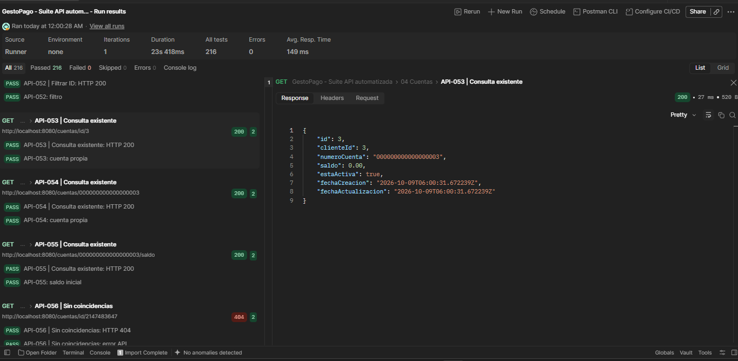 API-053: respuesta HTTP 200. Sin cuerpo de petición. Captura de pantalla 2026-10-09 002415.png
API-058 | Cuentas | Sin coincidencias | GET | http://localhost:8080/cuentas/inexistente/saldo | Sin cuerpo de petición. | HTTP 404; codigo=1 y mensaje Cuenta no encontrada. | HTTP 404; 19 ms. 2 validaciones aprobadas, 0 fallos. API-058 | Sin coincidencias: HTTP 404 API-058 | Sin coincidencias: error API Respuesta: { "codigo": 1, "mensaje": "Cuenta no encontrada" } | Automatizada (Postman Runner) | Aprobado | 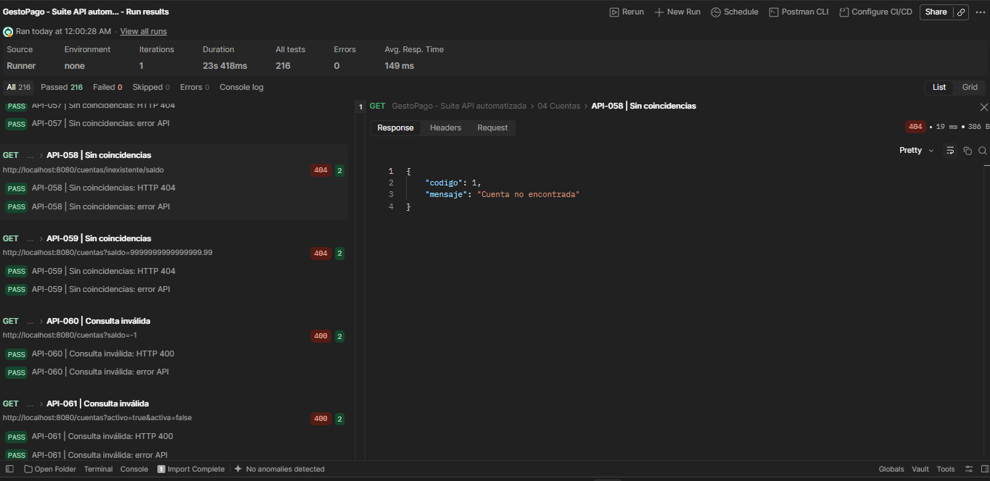 API-058: respuesta HTTP 404. Sin cuerpo de petición. Captura de pantalla 2026-10-09 002433.png
API-067 | Cuentas | Desactivar cuenta | PUT | http://localhost:8080/cuentas/000000000000000003/estado | { "activa": false } | HTTP 200; cuenta conservada y estaActiva=false; GET posterior confirma. | HTTP 200; 44 ms. 3 validaciones aprobadas, 0 fallos. API-067 | Desactivar cuenta: HTTP 200 API-067: estado API-067 | Desactivar cuenta / verificación posterior Respuesta: id=3, clienteId=3, numeroCuenta=000000000000000003, saldo=0, estaActiva=false. | Automatizada (Postman Runner) | Aprobado | 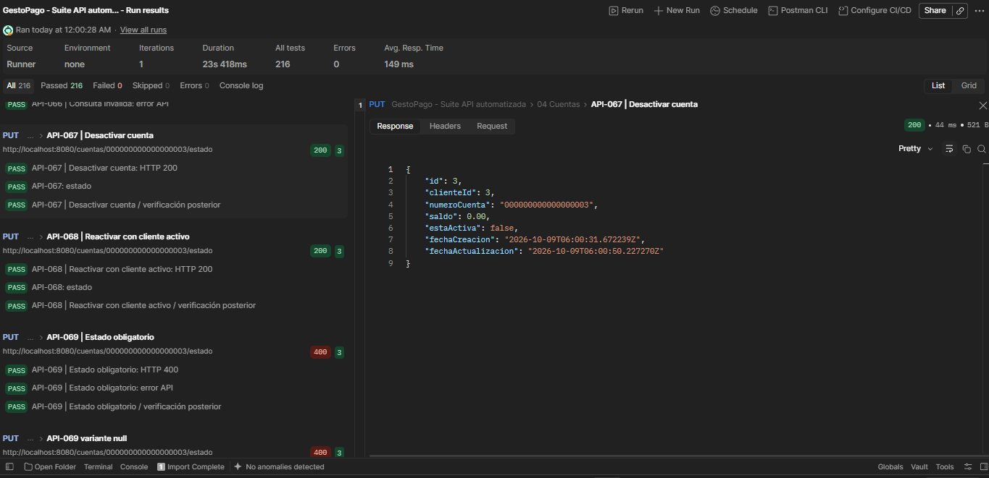 API-067: respuesta HTTP 200. JSON contrastado con la captura Request y la colección local. Captura de pantalla 2026-10-09 002453.png
API-068 | Cuentas | Reactivar con cliente activo | PUT | http://localhost:8080/cuentas/000000000000000003/estado | { "activa": true } | HTTP 200; cliente activo, estaActiva=true; GET posterior confirma. | HTTP 200; 42 ms. 3 validaciones aprobadas, 0 fallos. API-068 | Reactivar con cliente activo: HTTP 200 API-068: estado API-068 | Reactivar con cliente activo / verificación posterior Respuesta: id=3, clienteId=3, numeroCuenta=000000000000000003, saldo=0, estaActiva=true. | Automatizada (Postman Runner) | Aprobado | 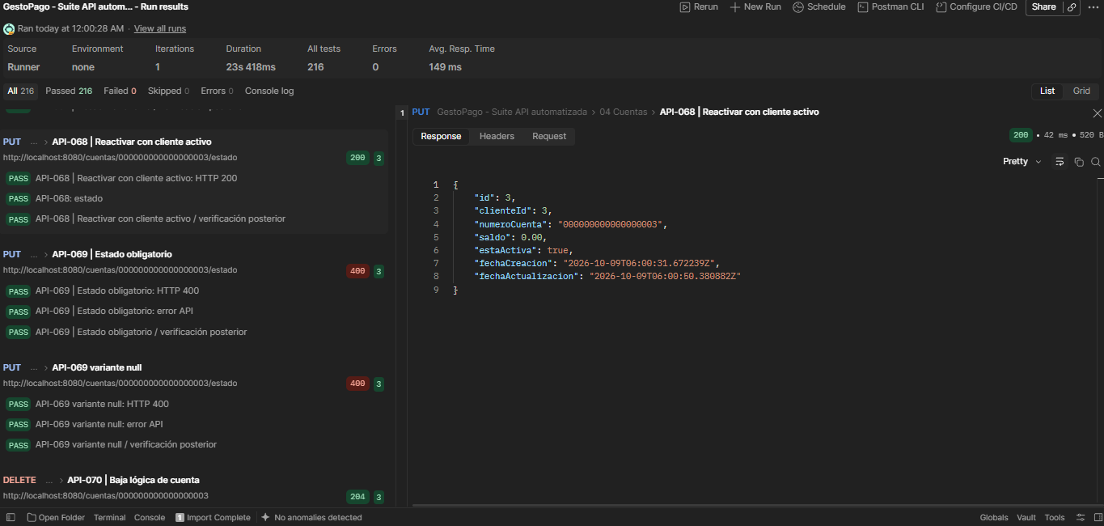 API-068: respuesta HTTP 200. JSON contrastado con la captura Request y la colección local. Captura de pantalla 2026-10-09 002506.png
API-070 | Cuentas | Baja lógica de cuenta | DELETE | http://localhost:8080/cuentas/000000000000000003 | Sin cuerpo de petición. | HTTP 204; respuesta vacía; GET posterior confirma la cuenta conservada e inactiva. | HTTP 204; 38 ms. 3 validaciones aprobadas, 0 fallos. API-070 | Baja lógica de cuenta: HTTP 204 API-070 | Baja lógica de cuenta: sin cuerpo API-070 | Baja lógica de cuenta / verificación posterior Respuesta vacía (HTTP 204). | Automatizada (Postman Runner) | Aprobado | 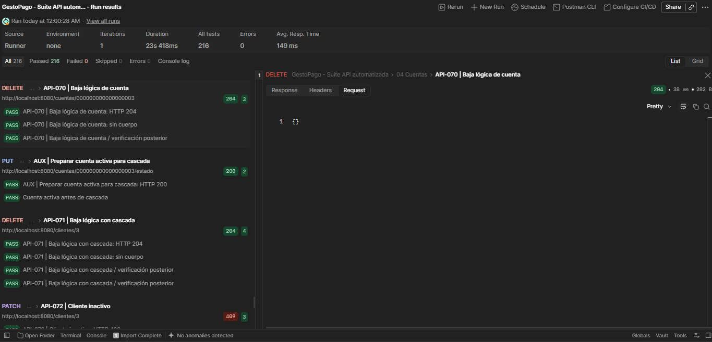 API-070: respuesta HTTP 204. Sin cuerpo de petición. Captura de pantalla 2026-10-09 002534.png
API-072 | Clientes | Cliente inactivo | PATCH | http://localhost:8080/clientes/3 | { "empresa": "Nueva" } | HTTP 409; cliente inactivo; codigo=1, sin modificar datos. | HTTP 409; 23 ms. 3 validaciones aprobadas, 0 fallos. API-072 | Cliente inactivo: HTTP 409 API-072 | Cliente inactivo: error API API-072 | Cliente inactivo / verificación posterior Respuesta: { "codigo": 1, "mensaje": "El cliente está inactivo" } | Automatizada (Postman Runner) | Aprobado |  API-072: respuesta HTTP 409. JSON de la colección local; el Runner exportado no guarda el cuerpo enviado. Captura de pantalla 2026-10-09 002601.png

Preparación |  | API local: http://localhost:8080. Cliente principal=3, usuario=3, cuenta=3, número=000000000000000003. Segundo cliente/usuario=4. Cliente de edad mínima=5. Solo clientes, usuarios y cuentas.
Registro base |  | { "primerNombre": "Ana", "segundoNombre": "Luis", "apellidoPaterno": "Perez", "apellidoMaterno": "Ruiz", "fechaNacimiento": "1990-01-01", "curp": "YAMD900101HDFRZN65", "rfc": "YAMD900101484", "sexo": "Masculino", "nacionalidad": "Mexicana", "estadoCivil": "Soltero", "correoElectronico": "qa.9a0ced7e69484419b43bea9dae2a6104@example.com", "telefonoMovil": "5512345678", "ocupacion": "Programador", "empresa": "Pruebas API", "ingresoMensual": 1500, "domicilio": { "calle": "Reforma", "numeroExterior": "10", "colonia": "Centro", "municipio": "Cuauhtemoc", "estado": "Ciudad de Mexico", "codigoPostal": "06000", "pais": "Mexico" }, "password": "Prueba123!" }
Autenticación |  | Preparación: POST /auth/login con {"correo":"qa.9a0ced7e69484419b43bea9dae2a6104@example.com","password":"Prueba123!"}. JWT Bearer usado en rutas protegidas. Tras actualizar correo: nuevo.qa.9a0ced7e69484419b43bea9dae2a6104@example.com. Tras cambiar contraseña: NuevaPrueba456!. API-072 usa el JWT del segundo cliente activo. |  |  |  |  |  |  |  |  Preparación: login auxiliar del cliente principal. HTTP 200, JWT Bearer, 2 validaciones aprobadas. Captura de pantalla 2026-10-09 001358.png
Orden y datos |  | Orden del Runner completo: registro y logins, negativos de registro, consultas y cambios de cliente, negativos de contraseña, cambio válido, cuentas, baja y limpieza. La selección documenta evidencia de esa ejecución; no constituye una colección independiente para reejecutar en este orden.
Automatización |  | Runner completo: 78 escenarios, 91 solicitudes, 216 validaciones aprobadas, 0 fallos, 0 omitidas y 0 errores. Duración 23.418 s. Selección de esta hoja: 37 casos con response propio y 93 validaciones aprobadas. |  |  |  |  |  |  |  |  Resumen de la ejecución completa, no del subconjunto seleccionado. 216 aprobadas, 0 fallos. Captura de pantalla 2026-10-09 000324.png
Ejemplo Postman |  | Fuentes: export del Runner del 09/10/2026, capturas de Pantallas Test Postman y colección local GestoPago_Automatizada. IDs alineados con Postman: la fila original API-044 (contraseña incorrecta) se identifica ahora como API-045. Las filas sin response propio se excluyeron.
Cobertura previa |  | El export del Runner no guarda cuerpos de request ni response. Request: JSON transcrito de capturas cuando está visible, completado con la colección local cuando se indica. {{curp_unica}}, {{rfc_unico}}, {{correo_unico}} y {{correoOtro}} son variables cuyos literales no quedaron capturados. Las capturas de Request se retiraron de la hoja; la evidencia muestra Response.

